peser.sans.balance.31.01.2025
 |  |  |  |  |  |  |  |  |  |  |  |  |  |  |  |  |  |  |  |  |  |  |  |  |  |  | 1
 | PESER SANS BALANCE (poids approximatifs) et généralement diffusés sur le net |  |  |  |  |  |  |  |  |  |  |  |  |  |  |  |  |  |  |  |  |  |  |  |  |  | 1
 | Auteur : Joel Leboucher • Rochefort sur Mer | Date : 22 Janvier 2026 | heure : 10h07 |  |  |  |  |  |  |  |  |  |  |  |  |  |  |  |  |  |  |  |  |  |  |  |  |  | 1
 | 1 blanc d'œuf : |  | environ 30 g. |  | cuil.= cuillère | sur cet ordi.saisissez un POINT comme séparateur décimal | fécule |  | sucre et sel fin |  | beurre |  | riz |  | semoule |  | lait et autres liquides |  | huile |  | cacao |  | Miel liquide |  | poudre d’amande et de coco |  | 1
 | 1 jaune d'œuf : |  | environ 18 g. |  | cuil.Café. | cuil.Café. = à Café | bol |  | bol |  | cuillère Café |  | cuillère Soupe |  | cuillère Café |  | cuillère Café |  | cuillère Café |  | cuillère Café |  | cuillère Café |  | pot à yaourt |  | 1
 | 1 œuf entier : |  | environ 50 g. |  | cuil.C.ras. | cuil.C.ras = cuilère à Café rase | bol.moy.ras.de farine 210 g |  | bol.moy.ras.de sucre 300 g |  | cuil.C.ras.beurre.5.g |  | cuil.S.bom.riz=20.g |  | cuil.C.ras.semoule.5.g |  | cuil.C.ras.liquide.5.g |  | cuil.C.ras.huile.4.g |  | cuil.C.ras.cacao.5.g |  | cuil.C.ras.miel.10.g |  | pot.ya.ras.amande.poudre.50g |  | 1
 |  |  |  |  | cuil.C.bom. | cuil.C.bom. = cuilère à Café bombée |  |  |  |  | cuil.C.bom.beurre.9.g |  | cuil.S.ras.riz =18.g |  |  |  |  |  |  |  |  |  |  |  | pot.ya.ras.coco.rapée.50g |  | 1
 | 1 cuillère à soupe (tbsp ou c. à soupe) | 15 ml (liquide) | 14 g de sucre ou 15 g d'huile. |  |  |  | cuillère Café |  | cuillère Café |  |  |  |  |  | cuillère Soupe |  | cuillère Soupe |  | cuillère Soupe |  | cuillère Soupe |  | cuillère Soupe |  |  |  | 1
 | 1 cuillère à thé (tsp ou c. à thé) | 5 ml (liquide) | Équivaut à 4 g de sel ou 5 g de sucre. |  | cuil.Soup. | cuil.Soup. = à Soupe | cuil.C.bom..farine.8.g |  | cuil.C.bom.sel.9.g |  | cuillère Soupe |  | mug |  | cuil.S.bom.semoule=15.g |  | cuil.S.ras.liquide=10.g |  | cuil.S.ras.huile =14.g |  | cuil.S.ras.cacao =10.g |  | cuil.S.ras.miel=18.g |  |  |  | 1
 |  |  |  |  | cuil.S.ras. | cuil.S.ras = cuilère à Soupe.rase | cuil.C.ras.farine=3.g |  | cuil.C.bom.sucre.5.g |  | cuil.S.bom.beurre=22.g |  | mug...ras.riz.210.g |  |  |  |  |  |  |  |  |  |  |  |  |  | 1
 | 1 litre (L) |  | 1000 ml ou environ 4 1/4 tasses. |  | cuil.S.bom. | cuil.S.bom = cuilère à Soupe.bombée |  |  | cuil.C.bom.sucre.glace.3.g |  | cuil.S.ras.beurre =15.g |  |  |  | pot à yaourt |  | bol.moyen. |  | v e r r e. |  | verre.Moutarde |  | pot à yaourt |  |  |  | 1
 | 1 once liquide (fl oz) |  | 30 ml. |  |  |  | cuillère Soupe |  | cuil.C.ras.sel=6.g |  | cuil.S.ras.beurre fondu=12.g |  | pot à yaourt |  | pot.ya.ras.semoule.90g |  | bol.moy.ras.liquide.350g |  | verreM.ras.huile=160g |  | verreM.ras.cacao.90g |  | pot.ya.ras.miel.150g |  |  |  | 1
 | 1 pinte (pint) canadienne |  | 568 ml (différent de la pinte américaine de 473 ml). |  | cuil.Mout. | cuil.Mout.= à Moutarde | cuil.S.bom.farine=20.g |  | cuil.C.ras.sucre=4.g |  |  |  | pot.ya.ras.riz.100g |  |  |  |  |  |  |  |  |  |  |  |  |  | 1
 |  |  |  |  | cuil.M.ras. | cuil.M.ras.= cuillère à Moutarde rase | cuil.S.ras.farine=10.g |  |  |  | mug |  |  |  | v e r r e. |  | mug |  | pot à yaourt |  |  |  |  |  |  |  | 1
 | 1 tasse (cup) | 240 ml | Sucre : 100 g |  | cuil.M..bom. | cuil.M.bom.= cuillère à Moutarde bombée |  |  | cuillère Soupe |  | mug...ras.beurre fondu.225.g |  | v e r r e. |  | verreM.ras.semoule=150g |  | mug...ras.liquide.150.g |  | pot.ya.ras.huile.120g |  |  |  |  |  |  |  | 1
 | 1 tasse (cup) | 240 ml | Farine : 60 g |  |  |  | louche |  | cuil.S.bom.sucre=15.g |  |  |  | verreM.ras.riz.160g |  |  |  |  |  |  |  |  |  |  |  |  |  | 1
 | 1 tasse (cup) | 240 ml | Beurre : 113 g. |  | cuil.Pota. | cuil.Pota. = à Potage | louch.ras.farine.50.g |  | cuil.S.ras.sucre =10.g |  | noix - noisette |  |  |  |  |  | pot à yaourt |  |  |  |  |  |  |  |  |  | 1
 |  |  |  |  | cuil.P.ras. | cuil.P.ras = cuilère à Potage rase |  |  | cuil.S.ras.sucre =15.g |  | noi..sette de beurre 4g |  |  |  |  |  | pot.ya.ras.liquide.150g |  |  |  |  |  |  |  |  |  | 1
 | 1/4 tasse |  | Sucre : 50 g |  | cuil.P.bom. | cuil.P.bom = cuilère à Potage bombée | mug |  | cuil.S.ras.sucre.glace =10.g |  | n..o..i..x de beurre 15 g |  |  |  |  |  |  |  |  |  |  |  |  |  |  |  | 1
 | 1/4 tasse |  | Farine : 30 g |  |  |  | mug...bom.farine.150.g |  |  |  |  |  |  |  |  |  | tasse.Café |  |  |  |  |  |  |  |  |  | 1
 | 1/4 tasse |  | Beurre : 57 g. |  | Teaspoon | Teaspoon = tasse à thé | mug...ras.farine.115.g |  | louche |  |  |  |  |  |  |  | tasse.Café.liquide.100g |  |  |  |  |  |  |  |  |  | 1
 |  |  |  |  | teasp.ras. | teasp.ras.= Teaspoon rase |  |  | louch.ras.sucre.70.g |  |  |  |  |  |  |  |  |  |  |  |  |  |  |  |  |  | 1
 | à quoi correspondent | 2 lbs | 1 Kg |  | teasp.bom. | teasp.bom= Teaspoon bombée | pot à yaourt |  |  |  |  |  |  |  |  |  | verre.Liqueur |  |  |  |  |  |  |  |  |  | 1
 |  |  |  |  |  |  | pot.ya.bom.farine.150.g |  | mug |  |  |  |  |  |  |  | verreL.ras.liquide.30g |  |  |  |  |  |  |  |  |  | 1
 | ail en poudre | ¼ c. t. | 1 ml |  | t a s s e. | t a s s e. 10 lettres avec les espaces | pot.ya.ras.farine.85.g |  | mug...bom.sucre.220.g |  |  |  |  |  |  |  |  |  |  |  |  |  |  |  |  |  | 1
 | ail en poudre | 1 c.t. | 5 ml |  | tasse.ras. | tasse.ras.= tasse rase |  |  | mug...ras.sucre.200.g |  |  |  |  |  |  |  | verre.Moutarde |  |  |  |  |  |  |  |  |  | 1
 |  |  |  |  | tasse.bom. | tasse.bom. = tasse bombée | tasse |  |  |  |  |  |  |  |  |  | verreM.ras.liquide.200g |  |  |  |  |  |  |  |  |  | 1
 | assaisonnement (mayonnaise légère, | 2 c. s. | 30 ml |  | tasse.Mug. | tasse.Mug. = tasse Mug | tasse.bom.farine.60g |  | pot à yaourt |  |  |  |  |  |  |  |  |  |  |  |  |  |  |  |  |  | 1
 | assaisonnement (mayonnaise légère,Miracle Whip) | 1 c. s. | 15 ml |  |  |  | tasse.ras.farine.40g |  | pot.ya.ras.sucre.125.g |  |  |  |  |  |  |  |  |  |  |  |  |  |  |  |  |  | 1
 |  |  |  |  | v e r r e. | v e r r e. 10 lettres avec les espaces |  |  |  |  |  |  |  |  |  |  |  |  |  |  |  |  |  |  |  |  | 1
 | bananes moyennes, écrasées vanille | ¾ tasse 2 | 175 ml |  | ve r r e.M | ve r r e.M = verre à Moutarde | verre |  | tasse |  |  |  |  |  |  |  |  |  |  |  |  |  |  |  |  |  | 1
 |  |  |  |  | verreM.ras. | verreM.ras = verre à Moutarde ras 10 lettres avec les espaces | verre.M.bom.farine.120.g |  | tasse.bom.sucre.150g |  |  |  |  |  |  |  |  |  |  |  |  |  |  |  |  |  | 1
 | basilic séché | ¼ c. t. | 1 ml |  | verreM.bom. | verreM.bom = verre à Moutarde bombé 10 lettres avec les espaces | verre.M.ras.farine.100.g |  | tasse.ras.sucre.90g |  |  |  |  |  |  |  |  |  |  |  |  |  |  |  |  |  | 1
 | basilic séché | 1 c.t. | 5 ml |  |  |  |  |  |  |  |  |  |  |  |  |  |  |  |  |  |  |  |  |  |  |  | 1
 |  |  |  |  | L.ou.ches. | Louches 10 lettres avec les points |  |  | verre |  |  |  |  |  |  |  |  |  |  |  |  |  |  |  |  |  | 1
 | Beurre | 2 lbs | 4 plaques standards de 227 g (au Canada et aux États-Unis). |  | louch.ras. | louch.ras. = louche rase |  |  | verreM.bom.sucre.150g |  |  |  |  |  |  |  |  |  |  |  |  |  |  |  |  |  | 1
 |  |  |  |  | louch.bom. | louch.bom. = louche bombée |  |  | verreM.ras.sucre.110g |  |  |  |  |  |  |  |  |  |  |  |  |  |  |  |  |  | 1
 | bicarbonate de sodium | 1 c. t. | 5 ml |  |  |  |  |  |  |  |  |  |  |  |  |  |  |  |  |  |  |  |  |  |  |  | 1
 | bicarbonate de sodium | ½ c. t. | 2 ml |  | pot.yaourt | pot à yaourt |  |  |  |  |  |  |  |  |  |  |  |  |  |  |  |  |  |  |  |  | 1
 |  |  |  |  | pot.ya.ras. | pot à yaourt ras |  |  |  |  |  |  |  |  |  |  |  |  |  |  |  |  |  |  |  |  | 1
 | bœuf haché | ½ lb | 200 g |  | pot.ya.bom. | pot à yaourt bombé |  |  |  |  |  |  |  |  |  |  |  |  |  |  |  |  |  |  |  |  | 1
 |  |  |  |  |  |  |  |  |  |  |  |  |  |  |  |  |  |  |  |  |  |  |  |  |  |  | 1
 | bouillon de poule à teneur réduite en sodium | 4 tasses | 1 l |  | bol.moyen. | bol moyen |  |  |  |  |  |  |  |  |  |  |  |  |  |  |  |  |  |  |  |  | 1
 | bouillon de poulet à teneur réduite en sodium* | 3 tasses | 750 ml |  | bol.moy.ras. | bol moyen ras |  |  |  |  |  |  |  |  |  |  |  |  |  |  |  |  |  |  |  |  | 1
 |  |  |  |  | bol.moy.bom. | bol moyen bombé |  |  |  |  |  |  |  |  |  |  |  |  |  |  |  |  |  |  |  |  | 1
 | branche de céleri (optionnel) | ¼ c. t. | 1 ml |  |  |  |  |  |  |  |  |  |  |  |  |  |  |  |  |  |  |  |  |  |  |  | 1
 |  |  |  |  | m ..u. .g. | Mug 10 lettres avec les points |  |  |  |  |  |  |  |  |  |  |  |  |  |  |  |  |  |  |  |  | 1
 | brocolis, hachés | 1 petit bouquet | 1 petit bouquet |  | mug...ras. | Mug.ras.10 lettres avec les points |  |  |  |  |  |  |  |  |  |  |  |  |  |  |  |  |  |  |  |  | 1
 | cannelle | 1 c. t. | 5 ml |  | mug...bom. | Mug.bombé.10 lettres avec les points |  |  |  |  |  |  |  |  |  |  |  |  |  |  |  |  |  |  |  |  | 1
 | carotte, coupée en dés jambon, haché | ½ c. t. | 2 ml |  |  |  |  |  |  |  |  |  |  |  |  |  |  |  |  |  |  |  |  |  |  |  | 1
 | céleri, tranché finement | 1 branche | 1 branche |  | Pourquoi 10 lettres , si vous voulez utiliser ces valeurs avec des fonctions de recherche gauche - droite |  |  |  |  |  |  |  |  |  |  |  |  |  |  |  |  |  |  |  |  |  | 1
 | champignons | 2 1/2 tasses | 625 ml |  | si vous vouler concatener ou extraite du texte il faut que ce texte ait le même nombre de lettre ou d'espace |  |  |  |  |  |  |  |  |  |  |  |  |  |  |  |  |  |  |  |  |  | 1
 |  |  |  |  | (un espace ou un point sont comptés comme une lettre) |  |  |  |  |  |  |  |  |  |  |  |  |  |  |  |  |  |  |  |  |  | 1
 | chapelure | 2 c. s. | 30 ml |  |  |  |  |  |  |  |  |  |  |  |  |  |  |  |  |  |  |  |  |  |  |  | 1
 | chapelure | 1/4 tasse | 50 ml |  | t. tasse |  |  |  |  |  |  |  |  |  |  |  |  |  |  |  |  |  |  |  |  |  | 1
 | chapelure ou 1 tranche de pain de blé entier, | ¼ tasse | 60 ml |  | c. s. cuillère à soupe |  |  |  |  |  |  |  |  |  |  |  |  |  |  |  |  |  |  |  |  |  | 1
 |  |  |  |  | (1 portion = 1 tasse ou 250 ml) |  |  |  |  |  |  |  |  |  |  |  |  |  |  |  |  |  |  |  |  |  | 1
 | cheddar, en lanières | ¼ tasse | 60 ml |  | (1 portion = ½ tasse ou 125 ml |  |  |  |  |  |  |  |  |  |  |  |  |  |  |  |  |  |  |  |  |  | 1
 | chili en poudre | ¼ c. t. | 1 ml |  | 400°F (205°C). |  |  |  |  |  |  |  |  |  |  |  |  |  |  |  |  |  |  |  |  |  | 1
 | chili en poudre (optionnel) | ½ c. t. | 2 ml |  | d’un demi-pouce (1,5 cm). |  |  |  |  |  |  |  |  |  |  |  |  |  |  |  |  |  |  |  |  |  | 1
 |  |  |  |  | 350°F (180°C) |  |  |  |  |  |  |  |  |  |  |  |  |  |  |  |  |  |  |  |  |  | 1
 | chou, haché | 2 tasses | 500 ml |  |  |  |  |  |  |  |  |  |  |  |  |  |  |  |  |  |  |  |  |  |  |  | 1
 | Conversion de base : | 1 lb (livre) | 453,6 g. |  | Guide alimentaire Canadien | https://guide-alimentaire.canada.ca/fr/ |  |  |  |  |  |  |  |  |  |  |  |  |  |  |  |  |  |  |  |  | 1
 | Conversion de base : | 2 lbs | 453,6 g × 2 = 907,2 g.ou 0,907 kilogramme. |  | la bonne cuisine raisonnée | https://books.google.fr/books?id=ldcKa0614jAC&newbks=1&newbks_redir=0&printsec=frontcover |  |  |  |  |  |  |  |  |  |  |  |  |  |  |  |  |  |  |  |  | 1
 |  |  |  |  | Publication de DK-Coaching | https://www.facebook.com/DKcoaching.prepa/posts/conna%C3%AEtre-les-%C3%A9quivalences-poids-crucuit-voil%C3%A0-un-post-qui-jesp%C3%A8re-te-sembleras-/1103043807120035/ |  |  |  |  |  |  |  |  |  |  |  |  |  |  |  |  |  |  |  |  | 1
 | crème 10% mg | 1/2 tasse | 125 ml |  | EQUIVALENCES CRU//CUIT | https://fr.pinterest.com/brigittek80/equivalences-crucuit/ |  |  |  |  |  |  |  |  |  |  |  |  |  |  |  |  |  |  |  |  | 1
 | crème sure légère | ¼ tasse | 60 ml |  | Equivalence poids cru et cuit? | https://faq.croq-kilos.com/hc/fr/articles/360018894799-Equivalence-poids-cru-et-cuit |  |  |  |  |  |  |  |  |  |  |  |  |  |  |  |  |  |  |  |  | 1
 | eau | 2 tasses | 500 ml |  | Publication de EcoloSophie | https://www.facebook.com/ecolosophie/posts/toujours-int%C3%A9ressant-de-savoir-l%C3%A9quivalence-entre-cuit-et-cru/2819013355067283/ |  |  |  |  |  |  |  |  |  |  |  |  |  |  |  |  |  |  |  |  | 1
 | eau froide | 1½ c. s. | 25 ml |  | Équivalences Cru/Cuit | https://fatsecretfrance.fr/astuces-et-conseils/equivalences-cru-cuit/ |  |  |  |  |  |  |  |  |  |  |  |  |  |  |  |  |  |  |  |  | 1
 | eau tiède | 1/3 tasse | 75 ml |  | % pertes viande | http://dieteticienne.over-blog.com/article-pourcentage-de-dechets-des-viandes-97921565.html?utm_source=chatgpt.com |  |  |  |  |  |  |  |  |  |  |  |  |  |  |  |  |  |  |  |  | 1
 |  |  |  |  | L'alimentation durable à Bruxelles | https://environnement.brussels/citoyen/outils-et-donnees/sites-web-et-outils/lalimentation-durable-bruxelles |  |  |  |  |  |  |  |  |  |  |  |  |  |  |  |  |  |  |  |  | 1
 | extrait de vanille | ½ c. t. | 2 ml |  | Modification du critère (grammages de viande) | https://goodfood.brussels/fr/news/modification-du-critere-de-lassiette-equilibree-grammages-de-viande-du-label-cantine-good-food?domain=cit |  |  |  |  |  |  |  |  |  |  |  |  |  |  |  |  |  |  |  |  | 1
 |  |  |  |  | un Vade-mecum Cantine Good Food | https://goodfood.brussels/sites/default/files/inline-files/Vademecum%20cantines%20FR%20-%2020240828.pdf |  |  |  |  |  |  |  |  |  |  |  |  |  |  |  |  |  |  |  |  | 1
 | farine de blé entier | 1 tasse | 250 ml |  |  |  |  |  |  |  |  |  |  |  |  |  |  |  |  |  |  |  |  |  |  | 1 | 1
 | farine de blé entier | ½ tasse | 125 ml |  | Vos portions dans le creux de la main |  |  |  |  |  |  |  |  |  |  |  |  |  |  |  |  |  |  |  |  |  | 1
 | farine de blé entier | ½ tasse | 125 ml |  | Le Guide alimentaire canadien recommande que nous mangions chaque jour un certain nombre |  |  |  |  |  |  |  |  |  |  |  |  |  |  |  |  |  |  |  |  |  | 1
 | farine tous usages | ½ tasse | 125 ml |  | de portions d’aliments appartenant aux quatre groupes alimentaires. Mais qu’est-ce qu’une portion? |  |  |  |  |  |  |  |  |  |  |  |  |  |  |  |  |  |  |  |  |  | 1
 | farine tous usages | 1 tasse | 250 ml |  | Les portions recommandées par Le Guide alimentaire canadien sont appelées « portions du Guide alimentaire ». |  |  |  |  |  |  |  |  |  |  |  |  |  |  |  |  |  |  |  |  |  | 1
 |  |  |  |  | Elles sont de taille différente des portions que nous mangeons en réalité. |  |  |  |  |  |  |  |  |  |  |  |  |  |  |  |  |  |  |  |  |  | 1
 | fécule de maïs | 1 c. t. | 5 ml |  | Une portion réelle d’un aliment peut être égale à une portion du Guide alimentaire ou plus. |  |  |  |  |  |  |  |  |  |  |  |  |  |  |  |  |  |  |  |  |  | 1
 | flocons d’avoine | ½ tasse | 125 ml |  | Votre main est très utile pour comprendre ce que représente une portion du Guide alimentaire. |  |  |  |  |  |  |  |  |  |  |  |  |  |  |  |  |  |  |  |  |  | 1
 | fromage cottage | 1/2 tasse | 125 ml |  |  |  |  |  |  |  |  |  |  |  |  |  |  |  |  |  |  |  |  |  |  |  | 1
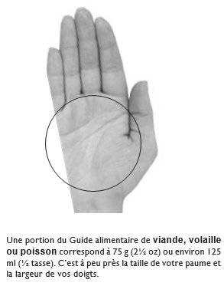
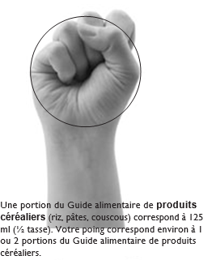
 | fromage rapé | 1/2 tasse | 125 ml |  |  |  |  |  |  |  |  |  |  |  |  |  |  |  |  |  |  |  |  |  |  |  | 1
 | Fruits ou légumes | 2 lbs | environ 6 à 8 pommes moyennes ou 10 à 12 petites tomates. |  |  |  |  |  |  |  |  |  |  |  |  |  |  |  |  |  |  |  |  |  |  |  | 1
 | gingembre (optionnel), haché fin | 1 c. t. | 5 ml |  |  |  |  |  |  |  |  |  |  |  |  |  |  |  |  |  |  |  |  |  |  |  | 1
 |  |  |  |  |  |  |  |  |  |  |  |  |  |  |  |  |  |  |  |  |  |  |  |  |  |  | 1
 | haricots communs rincés | 28 oz | 796 ml |  |  |  |  |  |  |  |  |  |  |  |  |  |  |  |  |  |  |  |  |  |  |  | 1
 | haricots communs, rincés | 19 oz (conserve) | 540 ml |  |  |  |  |  |  |  |  |  |  |  |  |  |  |  |  |  |  |  |  |  |  |  | 1
 | haricots communs, rincés | 14 oz | 398 ml |  |  |  |  |  |  |  |  |  |  |  |  |  |  |  |  |  |  |  |  |  |  |  | 1
 | haricots jaunes, rincés | ¾ tasse | 200 ml |  |  |  |  |  |  |  |  |  |  |  |  |  |  |  |  |  |  |  |  |  |  |  | 1
 | haricots verts congelés | ½ tasse | 125 ml |  |  |  |  |  |  |  |  |  |  |  |  |  |  |  |  |  |  |  |  |  |  |  | 1
 |  |  |  |  |  |  |  |  |  |  |  |  |  |  |  |  |  |  |  |  |  |  |  |  |  |  | 1
 | huile de canola | 1½ c. t. | 7 ml |  |  |  |  |  |  |  |  |  |  |  |  |  |  |  |  |  |  |  |  |  |  |  | 1
 | huile de canola | 1 c. t. | 5 ml |  |  |  |  |  |  |  |  |  |  |  |  |  |  |  |  |  |  |  |  |  |  |  | 1
 | huile de canola | 2c.s. | 30 ml |  |  |  |  |  |  |  |  |  |  |  |  |  |  |  |  |  |  |  |  |  |  |  | 1
 | huile de canola | 1/8 tasse | 40 ml |  |  |  |  |  |  |  |  |  |  |  |  |  |  |  |  |  |  |  |  |  |  |  | 1
 | huile de canola | 1½ c. t. | 7 ml |  |  |  |  |  |  |  |  |  |  |  |  |  |  |  |  |  |  |  |  |  |  |  | 1
 |  |  |  |  |  |  |  |  |  |  |  |  |  |  |  |  |  |  |  |  |  |  |  |  |  |  | 1
 | ketchup | 1 c. s. | 15 ml |  |  |  |  |  |  |  |  |  |  |  |  |  |  |  |  |  |  |  |  |  |  |  | 1
 |  |  |  |  |  |  |  |  |  |  |  |  |  |  |  |  |  |  |  |  |  |  |  |  |  |  | 1
 | lait | 3 c. s. | 45 ml |  |  |  |  |  |  |  |  |  |  |  |  |  |  |  |  |  |  |  |  |  |  |  | 1
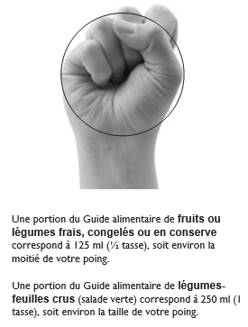
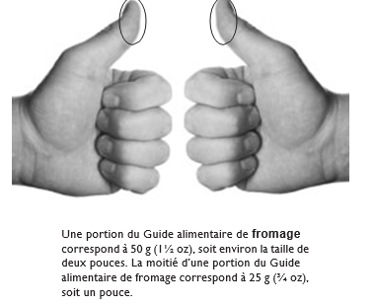
 | lait | 3 c. s. | 45 ml |  |  |  |  |  |  |  |  |  |  |  |  |  |  |  |  |  |  |  |  |  |  |  | 1
 | lait | 1 tasse | 250 ml |  |  |  |  |  |  |  |  |  |  |  |  |  |  |  |  |  |  |  |  |  |  |  | 1
 | lait | ½ tasse | 125 ml |  |  |  |  |  |  |  |  |  |  |  |  |  |  |  |  |  |  |  |  |  |  |  | 1
 | lait ou eau | ¾ tasse | 175 ml |  |  |  |  |  |  |  |  |  |  |  |  |  |  |  |  |  |  |  |  |  |  |  | 1
 |  |  |  |  |  |  |  |  |  |  |  |  |  |  |  |  |  |  |  |  |  |  |  |  |  |  | 1
 | liquide (choisir parmi l’eau, le jus de tomate, le bouillon de légumes ou le lait) | ¼ tasse | 60 ml |  |  |  |  |  |  |  |  |  |  |  |  |  |  |  |  |  |  |  |  |  |  |  | 1
 |  |  |  |  |  |  |  |  |  |  |  |  |  |  |  |  |  |  |  |  |  |  |  |  |  |  | 1
 | margarine molle non-hydrogénée | 2 c. t. | 10 m |  |  |  |  |  |  |  |  |  |  |  |  |  |  |  |  |  |  |  |  |  |  |  | 1
 | margarine molle non-hydrogénée | ¼ tasse | 60 ml |  |  |  |  |  |  |  |  |  |  |  |  |  |  |  |  |  |  |  |  |  |  |  | 1
 | margarine molle non-hydrogénée | 3 c. s. | 45 ml |  |  |  |  |  |  |  |  |  |  |  |  |  |  |  |  |  |  |  |  |  |  |  | 1
 | margarine molle non-hydrogénée | 1 c. s. | 15 ml |  |  |  |  |  |  |  |  |  |  |  |  |  |  |  |  |  |  |  |  |  |  |  | 1
 |  |  |  |  |  |  |  |  |  |  |  |  |  |  |  |  |  |  |  |  |  |  |  |  |  |  | 1
 | mélasse | 1/3 tasse | 75 ml |  |  |  |  |  |  |  |  |  |  |  |  |  |  |  |  |  |  |  |  |  |  |  | 1
 | mozarella en lanières | 1/2 tasse | 125 ml 65g |  |  |  |  |  |  |  |  |  |  |  |  |  |  |  |  |  |  |  |  |  |  |  | 1
 | noix de muscade | 1 c. t. | 5 ml |  |  |  |  |  |  |  |  |  |  |  |  |  |  |  |  |  |  |  |  |  |  |  | 1
 |  |  |  |  |  |  |  |  |  |  |  |  |  |  |  |  |  |  |  |  |  |  |  |  |  |  | 1
 | nouilles de blé entier non cuites (n’importe quelle sorte) | 1 tasse | 250 ml |  |  |  |  |  |  |  |  |  |  |  |  |  |  |  |  |  |  |  |  |  |  |  | 1
 | nouilles de blé entier non cuites (n’importe quelle sorte) | 4 tasses | 1 L |  |  |  |  |  |  |  |  |  |  |  |  |  |  |  |  |  |  |  |  |  |  |  | 1
 | nouilles de blé entier, non cuites petits pois congelés | 2 tasses | 500 ml |  |  |  |  |  |  |  |  |  |  |  |  |  |  |  |  |  |  |  |  |  |  |  | 1
 |  |  |  |  |  |  |  |  |  |  |  |  |  |  |  |  |  |  |  |  |  |  |  |  |  |  | 1
 | oignon | 1 tasse | 250 ml |  | Tendez la main, partagez vos savoir-faire : vos essais, vos erreurs et votre ténacité |  |  |  |  |  |  |  |  |  |  |  |  |  |  |  |  |  |  |  |  |  | 1
 | oignon, haché | ½ | ½ |  | sont des tremplins pour celles et ceux qui veulent progresser. |  |  |  |  |  |  |  |  |  |  |  |  |  |  |  |  |  |  |  |  |  | 1
 |  |  |  |  | Avec vos exemples, chacun pourra avancer à son rythme, avec confiance et gagner en autonomie. |  |  |  |  |  |  |  |  |  |  |  |  |  |  |  |  |  |  |  |  |  | 1
 | origan séché | ¼ c. t. | 1 ml |  |  |  |  |  |  |  |  |  |  |  |  |  |  |  |  |  |  |  |  |  |  |  | 1
 | persil séché | 1 c. t. | 5 ml |  | Partager ses savoir-faire, c’est une façon de rendre hommage à celles et ceux qui nous ont transmis les leurs, |  |  |  |  |  |  |  |  |  |  |  |  |  |  |  |  |  |  |  |  |  | 1
 | persil séché | 1 c.s. | 15 ml |  | parfois dans le silence ou l’exigence, et grâce à qui nous avançons aujourd’hui. |  |  |  |  |  |  |  |  |  |  |  |  |  |  |  |  |  |  |  |  |  | 1
 |  |  |  |  |  |  |  |  |  |  |  |  |  |  |  |  |  |  |  |  |  |  |  |  |  |  | 1
 | pois cassés secs | 1 tasse | 250 ml |  |  |  |  |  |  |  |  |  |  |  |  |  |  |  |  |  |  |  |  |  |  |  | 1
 | pois chiches, rincés | 14 oz | 398 ml |  | Reach out, share your know-how: your attempts, mistakes, and determination are stepping stones |  |  |  |  |  |  |  |  |  |  |  |  |  |  |  |  |  |  |  |  |  | 1
 |  |  |  |  | for those who want to grow. |  |  |  |  |  |  |  |  |  |  |  |  |  |  |  |  |  |  |  |  |  | 1
 | poivre moulu | 1 /4 c.t. | 1 ml |  | Through your examples, everyone can move forward at their own pace, with confidence, and gain autonomy. |  |  |  |  |  |  |  |  |  |  |  |  |  |  |  |  |  |  |  |  |  | 1
 |  |  |  |  |  |  |  |  |  |  |  |  |  |  |  |  |  |  |  |  |  |  |  |  |  |  | 1
 | poudre à pâte | 1 c. s. | 15 ml |  | Sharing your know-how is a way to pay tribute to those who passed theirs on to us — |  |  |  |  |  |  |  |  |  |  |  |  |  |  |  |  |  |  |  |  |  | 1
 | poudre à pâte | 2 c. t. | 10 ml |  | sometimes in silence, sometimes with high expectations — and thanks to whom we move forward today. |  |  |  |  |  |  |  |  |  |  |  |  |  |  |  |  |  |  |  |  |  | 1
 |  |  |  |  |  |  |  |  |  |  |  |  |  |  |  |  |  |  |  |  |  |  |  |  |  |  | 1
 | poulet cuit | ½ tasse | 75 g |  |  |  |  |  |  |  |  |  |  |  |  |  |  |  |  |  |  |  |  |  |  |  | 1
 | purée de tomate | 1½ c. s. | 25 ml |  | Tiende la mano, comparte tus saberes: tus intentos, tus errores y tu perseverancia son impulsores |  |  |  |  |  |  |  |  |  |  |  |  |  |  |  |  |  |  |  |  |  | 1
 | raisins secs | 1/2 tasse | 125 ml |  | para quienes desean avanzar. |  |  |  |  |  |  |  |  |  |  |  |  |  |  |  |  |  |  |  |  |  | 1
 | salsa | ½ tasse | 125 ml |  | Con tu ejemplo, cada persona podrá progresar a su ritmo, con confianza y ganar en autonomía. |  |  |  |  |  |  |  |  |  |  |  |  |  |  |  |  |  |  |  |  |  | 1
 | sauce au soja | 1 c. s. | 15 ml |  |  |  |  |  |  |  |  |  |  |  |  |  |  |  |  |  |  |  |  |  |  |  | 1
 | sauce tomate | 1 tasse | 250 ml |  | Compartir tus saberes es una forma de rendir homenaje a quienes nos transmitieron los suyos, |  |  |  |  |  |  |  |  |  |  |  |  |  |  |  |  |  |  |  |  |  | 1
 | sauce Worcestershire | 1½ c. t. | 7 ml |  | a veces en silencio, a veces con exigencia, y gracias a quienes seguimos avanzando hoy. |  |  |  |  |  |  |  |  |  |  |  |  |  |  |  |  |  |  |  |  |  | 1
 | saumon en conserve | ½ tasse | 75 g |  |  |  |  |  |  |  |  |  |  |  |  |  |  |  |  |  |  |  |  |  |  |  | 1
 | sel | 1/2 c.t. | 2 ml |  |  |  |  |  |  |  |  |  |  |  |  |  |  |  |  |  |  |  |  |  |  |  | 1
 | sel | 1 c. t. | 5 ml |  |  |  |  |  |  |  |  |  |  |  |  |  |  |  |  |  |  |  |  |  |  |  | 1
 | sel | ¼ c. t. | 1 ml |  |  |  |  |  |  |  |  |  |  |  |  |  |  |  |  |  |  |  |  |  |  |  | 1
 |  |  |  |  |  |  |  |  |  |  |  |  |  |  |  |  |  |  |  |  |  |  |  |  |  |  | 1
 | son de blé | 2 tasses | 500 ml |  |  |  |  |  |  |  |  |  |  |  |  |  |  |  |  |  |  |  |  |  |  |  | 1
 | soupe à la crème de champignon | ½ boîte de 10,5 oz | 142 ml |  |  |  |  |  |  |  |  |  |  |  |  |  |  |  |  |  |  |  |  |  |  |  | 1
 |  |  |  |  |  |  |  |  |  |  |  |  |  |  |  |  |  |  |  |  |  |  |  |  |  |  | 1
 | sucre | 1 c. t. | 5 ml |  |  |  |  |  |  |  |  |  |  |  |  |  |  |  |  |  |  |  |  |  |  |  | 1
 | sucre blanc | 2 c. s. | 30 ml |  |  |  |  |  |  |  |  |  |  |  |  |  |  |  |  |  |  |  |  |  |  |  | 1
 | sucre blanc | 1 c. s. | 15 ml |  |  |  |  |  |  |  |  |  |  |  |  |  |  |  |  |  |  |  |  |  |  |  | 1
 | sucre blanc | ½ c. t. | 2 ml |  |  |  |  |  |  |  |  |  |  |  |  |  |  |  |  |  |  |  |  |  |  |  | 1
 | sucre blanc | 3/4 tasse | 175 ml |  |  |  |  |  |  |  |  |  |  |  |  |  |  |  |  |  |  |  |  |  |  |  | 1
 | sucre brun | 1 c. s. | 15 ml |  |  |  |  |  |  |  |  |  |  |  |  |  |  |  |  |  |  |  |  |  |  |  | 1
 | sucre brun | 1/4 tasse | 60 ml |  |  |  |  |  |  |  |  |  |  |  |  |  |  |  |  |  |  |  |  |  |  |  | 1
 | sucre brun | ½ tasse | 125 ml |  |  |  |  |  |  |  |  |  |  |  |  |  |  |  |  |  |  |  |  |  |  |  | 1
 |  |  |  |  |  |  |  |  |  |  |  |  |  |  |  |  |  |  |  |  |  |  |  |  |  |  | 1
 | thon | 1-6 oz | 170 g |  |  |  |  |  |  |  |  |  |  |  |  |  |  |  |  |  |  |  |  |  |  |  | 1
 | thon en conserve | ½ tasse | 75 g |  |  |  |  |  |  |  |  |  |  |  |  |  |  |  |  |  |  |  |  |  |  |  | 1
 |  |  |  |  |  |  |  |  |  |  |  |  |  |  |  |  |  |  |  |  |  |  |  |  |  |  | 1
 | thym | 1 c. t. | 5 ml |  |  |  |  |  |  |  |  |  |  |  |  |  |  |  |  |  |  |  |  |  |  |  | 1
 | thym séché | ¼ c. t. | 1 ml |  |  |  |  |  |  |  |  |  |  |  |  |  |  |  |  |  |  |  |  |  |  |  | 1
 |  |  |  |  |  |  |  |  |  |  |  |  |  |  |  |  |  |  |  |  |  |  |  |  |  |  | 1
 | tomate en conserve | 1 1/2 tasses | 375 ml |  |  |  |  |  |  |  |  |  |  |  |  |  |  |  |  |  |  |  |  |  |  |  | 1
 | tomates en conserve | ¾ tasse | 175 ml |  |  |  |  |  |  |  |  |  |  |  |  |  |  |  |  |  |  |  |  |  |  |  | 1
 |  |  |  |  |  |  |  |  |  |  |  |  |  |  |  |  |  |  |  |  |  |  |  |  |  |  | 1
 | Viande ou poisson | 2 lbs | environ 907 g |  |  |  |  |  |  |  |  |  |  |  |  |  |  |  |  |  |  |  |  |  |  |  | 1
 | vinaigre | 1/3 tasse | 75 ml |  |  |  |  |  |  |  |  |  |  |  |  |  |  |  |  |  |  |  |  |  |  |  | 1
 |  |  |  |  |  |  |  |  |  |  |  |  |  |  |  |  |  |  |  |  |  |  |  |  |  |  | 1
 | Table de correspondance courante : |  |  |  |  |  |  |  |  |  |  |  |  |  |  |  |  |  |  |  |  |  |  |  |  |  | 1
 |  |  |  |  |  |  |  |  |  |  |  |  |  |  |  |  |  |  |  |  |  |  |  |  |  |  | 1
 | Mesure canadienne |  |  |  |  |  |  |  |  |  |  |  |  |  |  |  |  |  |  |  |  |  |  |  |  |  | 1
 | Beurre (g) | 1 tasse | 227 g |  |  |  |  |  |  |  |  |  |  |  |  |  |  |  |  |  |  |  |  |  |  |  | 1
 | Beurre (g) | 1/2 tasse | 113 g |  |  |  |  |  |  |  |  |  |  |  |  |  |  |  |  |  |  |  |  |  |  |  | 1
 | Beurre (g) | 1/4 tasse | 57 g |  |  |  |  |  |  |  |  |  |  |  |  |  |  |  |  |  |  |  |  |  |  |  | 1
 |  |  |  |  |  |  |  |  |  |  |  |  |  |  |  |  |  |  |  |  |  |  |  |  |  |  | 1
 | Farine (g) | 1 tasse | 120 g |  |  |  |  |  |  |  |  |  |  |  |  |  |  |  |  |  |  |  |  |  |  |  | 1
 | Farine (g) | 1/2 tasse | 60 g |  |  |  |  |  |  |  |  |  |  |  |  |  |  |  |  |  |  |  |  |  |  |  | 1
 | Farine (g) | 1/4 tasse | 30 g |  |  |  |  |  |  |  |  |  |  |  |  |  |  |  |  |  |  |  |  |  |  |  | 1
 | Farine (g)) | 1 c. à soupe | 9 g |  |  |  |  |  |  |  |  |  |  |  |  |  |  |  |  |  |  |  |  |  |  |  | 1
 | Farine (g) | 1 c. à thé | 3 g |  |  |  |  |  |  |  |  |  |  |  |  |  |  |  |  |  |  |  |  |  |  |  | 1
 |  |  |  |  |  |  |  |  |  |  |  |  |  |  |  |  |  |  |  |  |  |  |  |  |  |  | 1
 | Liquides (ml) | 1 tasse | 240 ml |  |  |  |  |  |  |  |  |  |  |  |  |  |  |  |  |  |  |  |  |  |  |  | 1
 | Liquides (ml) | 1/2 tasse | 120 ml |  |  |  |  |  |  |  |  |  |  |  |  |  |  |  |  |  |  |  |  |  |  |  | 1
 | Liquides (ml) | 1/4 tasse | 60 ml |  |  |  |  |  |  |  |  |  |  |  |  |  |  |  |  |  |  |  |  |  |  |  | 1
 | Liquides (ml) | 1 c. à soupe | 15 ml |  |  |  |  |  |  |  |  |  |  |  |  |  |  |  |  |  |  |  |  |  |  |  | 1
 | Liquides (ml) | 1 c. à thé | 5 ml |  |  |  |  |  |  |  |  |  |  |  |  |  |  |  |  |  |  |  |  |  |  |  | 1
 |  |  |  |  |  |  |  |  |  |  |  |  |  |  |  |  |  |  |  |  |  |  |  |  |  |  | 1
 | Sucre (g) | 1 tasse | 200 g |  |  |  |  |  |  |  |  |  |  |  |  |  |  |  |  |  |  |  |  |  |  |  | 1
 | Sucre (g) | 1/2 tasse | 100 g |  |  |  |  |  |  |  |  |  |  |  |  |  |  |  |  |  |  |  |  |  |  |  | 1
 | Sucre (g) | 1/4 tasse | 50 g |  |  |  |  |  |  |  |  |  |  |  |  |  |  |  |  |  |  |  |  |  |  |  | 1
 | Sucre (g) | 1 c. à soupe | 14 g |  |  |  |  |  |  |  |  |  |  |  |  |  |  |  |  |  |  |  |  |  |  |  | 1
 | Sucre (g) | 1 c. à thé | 4 g |  |  |  |  |  |  |  |  |  |  |  |  |  |  |  |  |  |  |  |  |  |  |  | 1
 |  |  |  |  |  |  |  |  |  |  |  |  |  |  |  |  |  |  |  |  |  |  |  |  |  |  | 1
 |  |  |  |  |  |  |  |  |  |  |  |  |  |  |  |  |  |  |  |  |  |  |  |  |  |  | 1
ORDRE | PRODUIT_OU_REFERENCE | EQUIVALENCE_ORIGINALE | REFERENCE_MESURE | VALEUR_ORIGINALE | UNITE_ORIGINALE |  |  |  |  |  |  |  |  |  |  |  |  |  |  |  |  |  |  |  |  |  | 1
1 | Poivre noir moulu | 2.5 g | Petite cuillère légèrement bombée | 2.5 | G |  |  |  |  |  |  |  |  |  |  |  |  |  |  |  |  |  |  |  |  |  | 1
2 | Graines de cumin | 1,4 g | Petite cuillère légèrement bombée | 1.4 | G |  |  |  |  |  |  |  |  |  |  |  |  |  |  |  |  |  |  |  |  |  | 1
3 | Cumin moulu | 3 g | Petite cuillère légèrement bombée | 3 | G |  |  |  |  |  |  |  |  |  |  |  |  |  |  |  |  |  |  |  |  |  | 1
4 | Poudre de curry | 3 g | Petite cuillère légèrement bombée | 3 | G |  |  |  |  |  |  |  |  |  |  |  |  |  |  |  |  |  |  |  |  |  | 1
5 | Poudre de Colombo | 2,5 g | Petite cuillère légèrement bombée | 2.5 | G |  |  |  |  |  |  |  |  |  |  |  |  |  |  |  |  |  |  |  |  |  | 1
6 | Gingembre moulu | 1,6 g | Petite cuillère légèrement bombée | 1.6 | G |  |  |  |  |  |  |  |  |  |  |  |  |  |  |  |  |  |  |  |  |  | 1
7 | Graines de coriandre | 2 g | Petite cuillère légèrement bombée | 2 | G |  |  |  |  |  |  |  |  |  |  |  |  |  |  |  |  |  |  |  |  |  | 1
8 | Paprika | 2 g | Petite cuillère légèrement bombée | 2 | G |  |  |  |  |  |  |  |  |  |  |  |  |  |  |  |  |  |  |  |  |  | 1
9 | Poivre de setchouan | 0,9 g | Petite cuillère légèrement bombée | 0.9 | G |  |  |  |  |  |  |  |  |  |  |  |  |  |  |  |  |  |  |  |  |  | 1
10 | Cannelle moulue | 2 g | Petite cuillère légèrement bombée | 2 | G |  |  |  |  |  |  |  |  |  |  |  |  |  |  |  |  |  |  |  |  |  | 1
11 | Piment moulu | 1,6 g | Petite cuillère légèrement bombée | 1.6 | G |  |  |  |  |  |  |  |  |  |  |  |  |  |  |  |  |  |  |  |  |  | 1
12 | Graines de cardamome | 1,3 g | Petite cuillère légèrement bombée | 1.3 | G |  |  |  |  |  |  |  |  |  |  |  |  |  |  |  |  |  |  |  |  |  | 1
13 | Cardamome moulue | 1,8 g | Petite cuillère légèrement bombée | 1.8 | G |  |  |  |  |  |  |  |  |  |  |  |  |  |  |  |  |  |  |  |  |  | 1
14 | Sel fin | 5,5 g | Petite cuillère légèrement bombée | 5.5 | G |  |  |  |  |  |  |  |  |  |  |  |  |  |  |  |  |  |  |  |  |  | 1
15 | Muscade moulue | 2,5 g | Petite cuillère légèrement bombée | 2.5 | G |  |  |  |  |  |  |  |  |  |  |  |  |  |  |  |  |  |  |  |  |  | 1
16 | 5 épices | 1,5 g | Petite cuillère légèrement bombée | 1.5 | G |  |  |  |  |  |  |  |  |  |  |  |  |  |  |  |  |  |  |  |  |  | 1
17 | Moutarde | 20 g | Cuillère à soupe légèrement bombée | 20 | G |  |  |  |  |  |  |  |  |  |  |  |  |  |  |  |  |  |  |  |  |  | 1
18 | Miel | 30 g | Cuillère à soupe légèrement bombée | 30 | G |  |  |  |  |  |  |  |  |  |  |  |  |  |  |  |  |  |  |  |  |  | 1
19 | Farine | 15 g | Cuillère à soupe légèrement bombée | 15 | G |  |  |  |  |  |  |  |  |  |  |  |  |  |  |  |  |  |  |  |  |  | 1
20 | Herbes de Provence | 4 g | Cuillère à soupe légèrement bombée | 4 | G |  |  |  |  |  |  |  |  |  |  |  |  |  |  |  |  |  |  |  |  |  | 1
21 | Gros sel | 20 g | Cuillère à soupe légèrement bombée | 20 | G |  |  |  |  |  |  |  |  |  |  |  |  |  |  |  |  |  |  |  |  |  | 1
22 | Sucre semoule | 16 g | Cuillère à soupe légèrement bombée | 16 | G |  |  |  |  |  |  |  |  |  |  |  |  |  |  |  |  |  |  |  |  |  | 1
23 | Fécule de pomme de terre | 10 g | Cuillère à soupe légèrement bombée | 10 | G |  |  |  |  |  |  |  |  |  |  |  |  |  |  |  |  |  |  |  |  |  | 1
24 | Maïzéna | 12 g | Cuillère à soupe légèrement bombée | 12 | G |  |  |  |  |  |  |  |  |  |  |  |  |  |  |  |  |  |  |  |  |  | 1
25 | 5 épices | 5 g | Cuillère à soupe légèrement bombée | 5 | G |  |  |  |  |  |  |  |  |  |  |  |  |  |  |  |  |  |  |  |  |  | 1
26 | Roux déshydraté | 10 g | Cuillère à soupe légèrement bombée | 10 | G |  |  |  |  |  |  |  |  |  |  |  |  |  |  |  |  |  |  |  |  |  | 1
27 | 1 blanc d’œuf | 30 g | Équivalence des œufs en poids et volume | 30 | G |  |  |  |  |  |  |  |  |  |  |  |  |  |  |  |  |  |  |  |  |  | 1
28 | 1 jaune d’œuf | 20 g | Équivalence des œufs en poids et volume | 20 | G |  |  |  |  |  |  |  |  |  |  |  |  |  |  |  |  |  |  |  |  |  | 1
29 | 1 œuf moyen | 50 g | Équivalence des œufs en poids et volume | 50 | G |  |  |  |  |  |  |  |  |  |  |  |  |  |  |  |  |  |  |  |  |  | 1
30 | 1 litre de blancs d’œufs | 32 blancs | Équivalence des œufs en poids et volume | 32 | UNITÉ(S) |  |  |  |  |  |  |  |  |  |  |  |  |  |  |  |  |  |  |  |  |  | 1
31 | 1 litre de jaunes d’œufs | 48 jaunes | Équivalence des œufs en poids et volume | 48 | UNITÉ(S) |  |  |  |  |  |  |  |  |  |  |  |  |  |  |  |  |  |  |  |  |  | 1
32 | 1 litre d’œufs | 20/22 œufs | Équivalence des œufs en poids et volume | 21 | ŒUF(S) |  |  |  |  |  |  |  |  |  |  |  |  |  |  |  |  |  |  |  |  |  | 1
33 | 1 kg de blancs d’œufs | 32 blancs | Équivalence des œufs en poids et volume | 32 | UNITÉ(S) |  |  |  |  |  |  |  |  |  |  |  |  |  |  |  |  |  |  |  |  |  | 1
34 | 1 kg de jaunes d’œufs | 50 jaunes | Équivalence des œufs en poids et volume | 50 | UNITÉ(S) |  |  |  |  |  |  |  |  |  |  |  |  |  |  |  |  |  |  |  |  |  | 1
35 | 1 kg d’œufs | 50 œufs | Équivalence des œufs en poids et volume | 50 | ŒUF(S) |  |  |  |  |  |  |  |  |  |  |  |  |  |  |  |  |  |  |  |  |  | 1
 |  |  |  |  |  |  |  |  |  |  |  |  |  |  |  |  |  |  |  |  |  |  |  |  |  |  | 1
 |  |  |  |  |  |  |  |  |  |  |  |  |  |  |  |  |  |  |  |  |  |  |  |  |  |  | 1
1 | 1 | 1 | 1 | 1 | 1 | 1 | 1 | 1 | 1 | 1 | 1 | 1 | 1 | 1 | 1 | 1 | 1 | 1 | 1 | 1 | 1 | 1 | 1 | 1 | 1 | 1 | FIN

Couleurs.pour.vos.documents
A1 | Auteur : Joel Leboucher • Rochefort sur Mer | Date : 26 Janvier 2026 | document élaboré avec l'aide de ChatGPT | heure : 20h00 |  |  |  |  |  |  |  |  |  |  |  |  |  |  |  |  |  |  |  |  |  |  |  |  |  |  |  |  |  |  |  |  |  |  |  |  |  |  |  |  |  |  |  |  |  |  |  |  |  |  |  |  |  |  | 1 | BF | BG
 |  |  |  |  |  |  |  |  |  |  |  |  |  |  |  |  |  |  |  |  |  |  |  |  |  |  |  |  |  |  |  |  |  |  |  |  |  |  |  |  |  |  |  |  |  |  |  |  |  |  |  |  |  | Fin du document cellule >End of the “cell” document >Fin del documento “celda” > | BE302 | 1 | Ce document est composé de : This document is composed of: Este documento se compone de:
 | Comment trouver le bon accord des couleurs |  |  |  |  |  |  |  |  |  | ZOOM 100% |  |  | Listes des nuanciers de couleurs prédéfinies |  |  |  | Comment trouver le bon accord des couleurs lors de la création de votre affiche, poster, flyer, |  |  |  |  |  |  |  |  |  |  |  |  |  |  |  |  |  |  |  |  |  |  |  |  |  |  |  |  |  |  |  |  |  |  |  |  |  | 1 | 17214 | cellules entre -cells -celdas A1 et BE302
 | https://www.canva.com/fr_fr/decouvrir/association-de-couleur-tendance-exemple/ |  |  |  |  |  |  |  |  |  |  |  |  | https://web-color.aliasdmc.fr/couleurs-html/liste-couleurs-nommees.html |  |  |  | carte pour une pièce comme votre salon, une chambre ou lors du développement de votre site web ? |  |  |  |  |  |  |  |  |  |  |  |  |  |  |  |  |  |  |  |  |  |  |  |  |  |  |  |  |  |  |  |  |  |  |  |  |  | 1 | 1131 | avec valeurs ou texte-with values or text-con valores o texto
 |  |  |  |  |  |  |  |  |  |  |  |  |  | http://www.letoileauxsecrets.fr/couleurs/couleurs-bordeaux.html |  |  |  | C’est une étape qu’il ne faut pas négliger car, comme dans l'agencement d'espace intérieur, |  |  |  |  |  |  |  |  |  |  | CHARTE GRAPHIQUE — FICHE TECHNIQUE (Excel 2021) |  |  |  |  |  |  |  |  |  |  |  |  |  |  |  |  |  |  |  |  |  |  |  |  |  |  | 1 | 16083 | cellules vides - empty cells - celdas vacías
 | Les 8 tendances de couleurs pour 2026 |  |  |  |  |  |  |  |  |  |  |  |  | https://www.figma.com/fr-fr/couleurs/?lang=fr-fr |  |  |  | ce choix de couleurs va donner du sens, révéler une atmosphère et surtout, assurer une impression couleurs |  |  |  |  |  |  |  |  |  |  |  |  |  |  |  |  |  |  |  |  |  |  |  |  |  |  | 🛠️ Astuce Excel : “icône couleur + texte noir” |  |  |  |  |  |  |  |  |  |  | 1 | 302 | lignes - rows - filas
 | https://www.vistaprint.fr/hub/tendances-couleurs |  |  |  |  |  |  |  |  |  |  |  |  |  |  |  |  | réussie ! |  |  |  |  |  |  |  |  |  |  | CHARTE GRAPHIQUE — palette (HEX) & usages |  |  |  |  |  |  | Au choix |  |  |  |  |  |  |  |  | Excel ne garde pas la couleur si tu colles juste du texte coloré depuis ChatGPT, mais tu peux le faire comme ça : |  |  |  |  |  |  |  |  |  |  | 1 | 57 | colonnes - columns - columnas
 |  |  |  |  |  |  |  |  |  |  | POUR VOS DOCUMENTS EXCEL OU WORD |  |  |  |  |  |  |  |  |  |  |  |  |  |  |  |  |  | Couleur | HEX | Usage |  |  |  |  | Couleur | HEX | Usage |  |  |  |  |  |  |  |  |  |  |  |  |  |  |  |  |  | 1
 |  |  |  |  |  |  |  |  |  |  | Comment reproduire les couleurs |  |  |  | Ligne 9 |  |  | Il est commun de dire que les couleurs parlent d’elles-mêmes. Le violet, reflète mystère et féminité. |  |  |  |  |  |  |  |  |  |  | Primaire | #0E7C7B | Bandeaux titres / sections |  |  |  |  | Teal Pro | #0F766E | Titres / bandeaux |  |  |  |  |  |  | 1. Dans une cellule, écris par exemple : |  |  | Bonus “charte” rapide (hyper pro) |  |  |  |  |  |  |  | 1
 |  |  |  |  |  |  |  |  |  |  | copiez le code de la couleur choisie |  |  |  |  |  |  | Le jaune est associé à la joie, le dynamisme et fait également référence à l’opulence. |  |  |  |  |  |  |  |  |  |  | Corail | #F25F5C | Alertes, repères, éléments dynamiques |  |  |  |  | Safran | #F4B740 | Sous-titres / repères pédagogiques |  |  |  |  |  |  | ✅ Objectif : découper le texte |  |  | Titres : #0F172A (gris très foncé) |  |  |  |  |  |  |  | 1
 |  |  |  |  |  | https://www.canva.com/fr_fr/decouvrir/association-de-couleur-tendance-exemple/ |  |  | . |  | Exemple #DDC5A2 |  |  |  |  |  |  | Le bleu est connu pour être une couleur calme et sereine. Choisissez du rose pour évoquer la douceur ou la gourmandise. |  |  |  |  |  |  |  |  |  |  | Safran | #F7B32B | Badges, champs importants |  |  |  |  | Corail | #F97316 | Alertes / sections clés |  |  |  |  |  |  | 2. Double-clique dans la cellule (ou F2) |  |  | Fond léger : #F8FAFC |  |  |  |  |  |  |  | 1
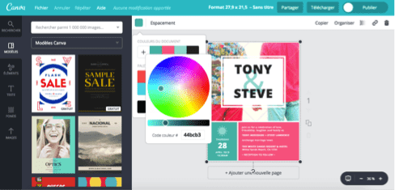
 |  |  |  |  |  |  |  |  |  |  | ouvrez couleur de remplissage |  |  |  |  |  |  | Le rouge est la couleur de la passion… Le vert fera penser à la nature bien-sûr mais aussi à la fraîcheur et à l’optimisme. |  |  |  |  |  |  |  |  |  |  | Menthe | #2EC4B6 | Accents positifs / repères |  |  |  |  | Sable | #F6F2EA | Fond tableaux (confort lecture) |  |  |  |  |  |  | 3. Sélectionne uniquement l’icône ✅ |  |  | Bordures : #E2E8F0 |  |  |  |  |  |  |  | 1
 |  |  |  |  |  | https://www.vistaprint.fr/hub/tendances-couleurs |  |  | . |  | Autres couleurs |  |  |  |  |  |  | Mais la symbolique des couleurs n'explique pas comment les assortir. |  |  |  |  |  |  |  |  |  |  | Fond sable | #FFF3E0 | Encarts / zones d’aide |  |  |  |  | Gris clair | #F3F4F6 | Zones neutres / en-têtes secondaires |  |  |  |  |  |  | 4. Change Couleur de police → RVB (34;197;94) |  |  | Zone paramètre : fond #FEF9C3 (jaune très doux) |  |  |  |  |  |  |  | 1
 |  |  |  |  |  |  |  |  |  |  | Personnalisées |  |  |  |  |  |  | Après notre article sur la théorie du code des couleurs |  |  |  |  |  |  |  |  |  |  | Jaune saisie | #FFF7D6 | Cellules à saisir |  |  |  |  |  | #0B3D2E |  |  |  |  |  |  |  |  |  |  | Zone saisie : fond #DCFCE7 (vert très doux) |  |  |  |  |  |  |  | 1
 |  |  |  |  |  | https://www.behance.net/gallery/223506737/Sunwhip-tanning-foam-Brand-identity# |  |  | . |  | Collez le code dans la cellule Hex |  |  |  |  |  |  |  |  |  |  |  |  |  |  |  |  |  | Bleu calcul | #F1F5F9 | Cellules calculées |  |  |  |  |  | #0F6A5C |  | 🟢 | ⬛ | 🎯 |  |  |  |  |  |  | Zone résultat : fond #DBEAFE (bleu très doux) |  |  |  |  |  |  |  | 1
 |  |  |  |  |  |  |  |  |  |  | cliquez sur Ok |  |  |  |  |  |  | et notre tutoriel de création d'une palette de couleurs, |  |  |  |  |  |  |  |  |  |  | Gris clair | #F8FAFC | Zone technique / pied de page |  |  |  |  |  | #D8F3E5 |  | 🟠 | ⬛ | 🎯 |  |  |  |  |  |  |  |  |  |  |  |  |  |  | 1
 |  |  |  |  |  |  |  |  |  |  | #DDC5A2 | servez vous du pinceau pour la reproduire |  |  |  |  |  |  |  |  |  |  |  |  |  |  |  |  | Texte | #0F172A | Texte principal |  |  |  |  |  | #0F2440 |  | 🔴 | ⬛ | 🎯 |  |  |  | 🧩 Pack “icônes prêtes” + couleur conseillée — HEX + RVB (Excel) |  |  |  |  |  |  |  |  |  |  | 1
 |  |  |  |  |  |  |  |  |  |  |  |  |  |  |  |  |  | voici donc pour vous 20 associations de couleurs tendance qui donneront à vos créations graphique un effet époustouflant ! |  |  |  |  |  |  |  |  |  |  | Traits | #CBD5E1 | Bordures / séparateurs |  |  |  |  |  | #17365D |  |  |  |  |  |  |  | À utiliser dans Excel : |  |  |  |  |  |  |  |  |  |  | 1
 |  |  |  |  |  |  |  |  |  |  |  |  |  |  |  | #829079 olive |  |  |  |  |  |  |  |  |  |  |  |  |  |  |  |  |  |  |  |  | #2F5597 |  | 🟢🟠🔴 |  | 🎯 🎯 🎯 |  |  |  | Accueil → Couleur de police → Autres couleurs… → Personnalisé → saisir R / V / B |  |  |  |  |  |  |  |  |  |  | 1
 |  |  |  |  |  |  |  |  |  |  |  |  |  |  |  | #ede6b9 beige |  | Bon à savoir :Pour réutiliser ces harmonies de couleurs, rien de plus simple : utilisez les codes couleurs (# hex code). En effet, lorsque vous créez votre design dans un outil tel queCanva, cliquez sur la couleur, puis sur le « + ». Tapez ensuite le code directement dans l’emplacement prévu et voilà : votre couleur sera exactement celle souhaitée ! |  |  |  |  |  |  |  | . |  |  |  |  | Variantes par métier (même structure, accents différents) |  |  |  |  |  | #6D91D1 |  |  | ⬛ ⬛ ⬛ |  |  |  |  | Tu peux copier-coller ces icônes dans Excel, puis colorer uniquement l’icône : |  |  |  |  |  |  |  |  |  |  | 1
 |  |  |  |  |  |  |  |  |  |  |  |  |  |  |  | #b9925e ambré |  |  |  |  |  |  |  |  |  |  |  |  |  | #0E7C7B | • Cuisine : #0E7C7B (teal pro) |  |  |  |  |  |  |  |  |  |  |  |  |  | ✅ Vert (OK / validé) Validation, terminé, conforme, bon |  |  |  |  |  |  |  |  |  |  | 1
 | j'ai désactivé les liens des photos pour les coller dans le cadre |  |  |  |  |  |  |  |  |  |  |  |  |  |  |  |  | Utilisez le cercle chromatique ou, pour être plus précis, tapez votre code couleur. |  |  |  |  |  |  |  |  |  |  |  | #C2410C | • Charcuterie/Traiteur : #C2410C (terracotta chaleureux) |  |  |  |  |  | Allergènes — Statuts si vous faites des (MFC) Mises en formes Conditionnelles |  |  |  |  |  |  |  | ✅ | HEX : #22C55E |  |  |  |  |  |  |  |  |  | 1
 |  |  |  |  |  |  |  |  |  |  |  |  |  |  |  |  |  |  |  |  |  |  |  |  |  |  |  |  |  | #E11D48 | • Pâtisserie : #E11D48 (framboise moderne) |  |  |  |  |  | Statut Présent | #D1FAE5 | Couleur automatique (vert doux) |  |  |  |  |  |  | RVB : (34 ; 197 ; 94) |  |  |  |  |  |  |  |  |  | 1
 |  |  |  |  |  |  |  |  |  |  |  |  |  |  |  |  |  | Nature |  |  |  |  |  |  |  |  |  |  |  | ❿ votre référence #0000FF |  |  |  |  |  |  | Statut Traces | #FEF3C7 | Couleur automatique (ambre doux) |  |  |  |  |  |  | 🟩 Vert saisie : #16A34A |  |  |  |  |  |  |  |  |  | 1
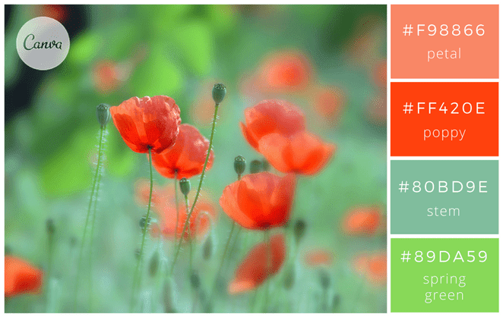
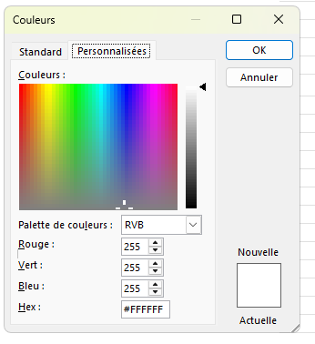
 |  |  |  |  |  |  |  |  |  |  |  |  |  |  |  |  |  | La nature est source d’inspiration : de nombreuses couleurs s’y déclinent et forment des ensembles harmonieux. Observez. |  |  |  |  |  |  |  |  |  |  |  | ⓫ Dupliquée pour #C00000 |  |  |  |  |  |  | Statut À vérifier | #E5E7EB | Couleur automatique (gris doux) |  |  |  |  |  |  | 📈 Vert progression : #10B981 |  |  |  |  |  |  |  |  |  | 1
 |  |  |  |  |  |  |  |  |  |  |  |  |  |  |  |  |  |  |  |  |  |  |  |  |  |  |  |  |  |  |  |  |  |  |  |  |  |  |  |  |  |  |  |  |  |  |  |  |  |  |  |  |  |  |  | 1
 |  |  |  |  |  |  |  |  |  |  |  |  |  |  |  |  |  | 1-Fraîcheur et luminosité |  |  |  |  |  |  |  |  |  |  |  | Couleurs des onglets |  |  |  |  |  |  | Typographie recommandée |  |  |  |  |  |  |  | ⚠️ Orange (alerte / attention / baisse) Risque, à vérifier, point sensible |  |  |  |  |  |  |  |  |  |  | 1
 |  |  |  |  |  | #f98866 |  |  |  |  |  |  |  |  |  |  |  | Ces tons de vert et corail donneront à vos affiches un air dynamique, en croissance. |  |  |  |  |  |  |  |  |  |  |  | #0E7C7B | FICHE_CUISINE |  |  |  |  |  | • Police : Calibri (compatibilité Excel) — titres 18–22, sections 12–14, texte 10–11 |  |  |  |  |  |  |  | ⚠️ | 📉 Orange baisse : HEX : F97316 |  |  |  |  |  |  |  |  |  | 1
 |  |  |  |  |  | #ff420e |  |  |  |  |  |  |  |  |  |  |  | En les associant, votre création sera fraîche et gaie, rappelant le printemps. |  |  |  |  |  |  |  |  |  |  |  | #C2410C | FICHE_CHARCUTERIE |  |  |  |  |  | • Bordures : fines gris clair, accents uniquement sur titres/sections |  |  |  |  |  |  |  |  | RVB : (249 ; 115 ; 22) ✅ |  |  |  |  |  |  |  |  |  | 1
 |  |  |  |  |  | #80bd9e |  |  |  |  |  |  |  |  |  |  |  | Vous pouvez aussi remplacer le rouge « poppy » et le rose « petal » par du orange #EB8A44 |  |  |  |  |  |  |  |  |  |  |  | #E11D48 | FICHE_PATISSERIE |  |  |  |  |  | • Impression : A4 portrait, ajuster à 1 page en largeur (Fit to width = 1) |  |  |  |  |  |  |  |  | ⚠️ Orange Attention : #F59E0B |  |  |  |  |  |  |  |  |  | 1
 |  |  |  |  |  | #89da59 |  |  |  |  |  |  |  |  |  |  |  | et du jaune #F9DC24 pour un effet plus épanoui. |  |  |  |  |  |  |  |  |  |  |  |  |  |  |  |  |  |  |  |  |  |  |  |  |  |  |  |  |  |  |  |  |  |  |  |  |  | 1
 |  |  |  |  |  |  |  |  |  |  |  |  |  |  |  |  |  |  |  |  |  |  |  |  |  |  |  |  |  |  |  |  |  |  |  |  | Conseils impression : |  |  |  |  |  |  |  | ❌ Rouge (erreur / danger / stop) Bloquant, interdit, rejeté, non conforme |  |  |  |  |  |  |  |  |  |  | 1
 |  |  |  |  |  | https://www.flickr.com/photos/lolo65/ | . |  |  |  |  |  |  |  |  | #ff2e63 rose vibrant |  | 2-Inspiration océan |  |  |  |  |  |  |  |  |  |  |  |  |  |  |  |  |  |  | • A4 Portrait • Ajuster en largeur = 1 page • Marges étroites |  |  |  |  |  |  |  | ❌ | HEX : EF4444 |  |  |  |  |  |  |  |  |  | 1
 |  |  |  |  |  |  |  |  |  |  |  |  |  |  |  | #8a4fbd violet électrique |  | Un camaïeu de bleu et blanc pour donner à vos cartes, votre site web ou vos affiches, une allure imposante et sérieuse, océanique. |  |  |  |  |  |  |  |  |  |  |  |  |  |  |  |  |  |  | • Prévoir une version N&B pour photocopies |  |  |  |  |  |  |  |  | RVB : (239 ; 68 ; 68) |  |  |  |  |  |  |  |  |  | 1
 |  |  |  |  |  |  |  |  |  |  |  |  |  |  |  | #e5d7c3 beige |  | Pour une ambiance plus légère, utilisez des bleus rappelant les couleurs des glaciers : |  |  |  |  |  |  |  |  |  |  | PICTOGRAMMES (PNG transparents) — prêts à copier/coller dans Excel |  |  |  |  |  |  |  |  |  |  |  |  |  |  |  |  | 🟥 Rouge danger : #DC2626 |  |  |  |  |  |  |  |  |  | 1
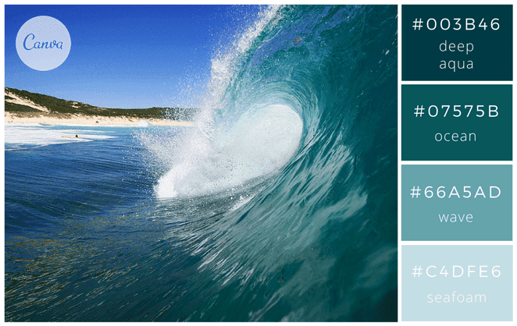
 |  |  |  |  |  |  |  |  |  |  |  |  |  |  |  |  |  | blanc « overcast » #F1F1F2, gris clair #BCBABE, un bleu glace clair « ice » #A1D6E2 |  |  |  |  |  |  |  |  |  |  |  |  |  |  |  |  |  |  |  |  |  |  |  |  |  |  |  |  |  |  |  |  |  |  |  |  |  | 1
 |  |  |  |  |  |  |  |  |  |  |  |  |  |  |  |  |  | et un bleu un peu plus profond « glacier blue » #1995AD. |  |  |  |  |  |  |  |  |  |  | Nom | Cuisine | Pâtisserie | Charcuterie / Traiteur |  |  |  |  | 🎨 CHARTE_GRAPH (palette) |  |  |  |  |  |  |  | ℹ️ Bleu (info / aide / note) |  |  |  |  |  |  |  |  |  |  | 1
 |  |  |  |  |  |  |  |  |  |  |  |  |  |  |  |  |  | Si vous êtes ambiance plus chaleureuse, ce sont ces couleurs méditerranéennes |  |  |  |  |  |  |  |  |  |  | chef |  |  |  |  |  |  |  |  |  |  |  |  |  |  |  | ℹ️ | HEX : 3B82F6 |  |  |  |  |  |  |  |  |  | 1
 |  |  |  |  |  | #003b46 |  |  |  |  |  |  |  |  |  |  |  | qu’il vous faut : sable « sandstone » #F4CC70, orange « burnt orange » #DE7A22 |  |  |  |  |  |  |  |  |  |  |  |  |  |  |  |  |  |  | 📋 MODE D’EMPLOI — CHARTE GRAPHIQUE |  |  |  |  |  |  |  |  | RVB : (59 ; 130 ; 246) |  |  |  |  |  |  |  |  |  | 1
 |  |  |  |  |  | #07575b |  |  |  |  |  |  |  |  |  |  |  | et des bleus « sea » #20948B et « lagoon » #6AB187. |  |  |  |  |  |  |  |  |  |  | portions |  |  |  |  |  |  |  | 1️⃣ Cette page liste les couleurs officielles + leurs usages |  |  |  |  |  |  |  |  | 🧪 Bleu test : #0EA5E9 |  |  |  |  |  |  |  |  |  | 1
 |  |  |  |  |  | #66a5ad |  |  |  |  |  |  |  |  |  |  |  |  |  |  |  |  |  |  |  |  |  |  |  |  |  |  |  |  |  |  | 2️⃣ Garde les bandeaux en TEAL / repères en SAFRAN / alertes en CORAIL |  |  |  |  |  |  |  |  | 🟦 Bleu bloc : #2563EB |  |  |  |  |  |  |  |  |  | 1
 |  |  |  |  |  | #c4dfe6 |  |  |  |  |  |  |  |  |  |  |  | 3-Ambiance forestière et chaleureuse |  |  |  |  |  |  |  |  |  |  | chrono |  |  |  |  |  |  |  | 3️⃣ Fond “SABLE” pour confort de lecture + impression |  |  |  |  |  |  |  |  |  |  |  |  |  |  |  |  |  |  | 1
 |  |  |  |  |  |  |  |  |  |  |  |  |  |  |  |  |  | Si vous optez pour des couleurs naturelles, vous irez tout naturellement vers ces tons de vert et marron. |  |  |  |  |  |  |  |  |  |  |  |  |  |  |  |  |  |  | ✅ Objectif : cohérence visuelle entre toutes les fiches |  |  |  |  |  |  |  | 🟣 Violet (astuce / bonus / option) |  |  |  |  |  |  |  |  |  |  | 1
 |  |  |  |  |  | https://www.flickr.com/photos/sunova_surfboards/ | . |  |  |  |  |  |  |  |  |  |  | Pensez à ajouter un vert « lime » pour apporter une touche lumineuse. |  |  |  |  |  |  |  |  |  |  | thermo |  |  |  |  |  |  |  |  |  |  |  |  |  |  |  | 🟣 | HEX : A855F7 |  |  |  |  |  |  |  |  |  | 1
 |  |  |  |  |  |  |  |  |  |  |  |  |  |  |  |  |  | Pour une ambiance plus automnale, prenez ces couleurs : marron « bark » #2E2300, |  |  |  |  |  |  |  |  |  |  |  |  |  |  |  |  |  |  | Conseils impression : |  |  |  |  |  |  |  |  | RVB : (168 ; 85 ; 247) |  |  |  |  |  |  |  |  |  | 1
 |  |  |  |  |  |  |  |  |  |  |  |  |  |  |  |  |  | vert kaki « seawed green » #6E6702, un ton « bronze » #C05805 et doré « glodenrod » #DB9501. |  |  |  |  |  |  |  |  |  |  | balance |  |  |  |  |  |  |  | • A4 Portrait • Ajuster en largeur = 1 page • Marges étroites |  |  |  |  |  |  |  |  | 🧠 Violet logique : #8B5CF6 |  |  |  |  |  |  |  |  |  | 1
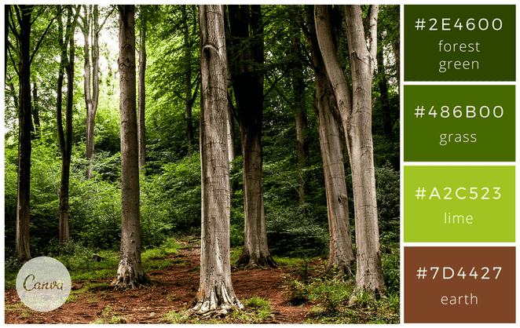
 |  |  |  |  |  |  |  |  |  |  |  |  |  |  |  |  |  |  |  |  |  |  |  |  |  |  |  |  |  |  |  |  |  |  |  |  | • Prévoir une version N&B pour photocopies |  |  |  |  |  |  |  |  |  |  |  |  |  |  |  |  |  |  | 1
 |  |  |  |  |  |  |  |  |  |  | 2. Format de l’image |  |  |  |  |  |  | 4-Mode tropicale |  |  |  |  |  |  |  |  |  |  | hygiene |  |  |  |  |  |  |  |  |  |  |  |  |  |  |  | 🟡 Jaune (mise en avant / point important) |  |  |  |  |  |  |  |  |  |  | 1
 |  |  |  |  |  |  |  |  |  |  | 3. Onglet Taille et propriétés |  |  |  |  |  |  | Très tendances, ces couleurs donneront de l’énergie à vos créations : |  |  |  |  |  |  |  |  |  |  |  |  |  |  |  |  |  |  |  |  |  |  |  |  |  |  | 🟡 | HEX : EAB308 |  |  |  |  |  |  |  |  |  | 1
 |  |  |  |  |  | #2e4600 |  |  |  |  | 4. Propriétés → coche : ✅ Déplacer et dimensionner avec les cellules |  |  |  |  |  |  | « aquamarine » #98DBC6, « turquoise » #5BC8AC, « canary yellow » #E6D72A et « pink tulip » #F18D9E. |  |  |  |  |  |  |  |  |  |  | couteau |  |  |  |  |  |  |  |  |  |  |  |  |  |  |  |  | RVB : (234 ; 179 ; 8) |  |  |  |  |  |  |  |  |  | 1
 |  |  |  |  |  | #486b00 |  |  |  |  | ➡️ Résultat : tes images se comportent comme si elles “vivaient dans les cases”. |  |  |  |  |  |  | Visitez le site des cravates Cinabre. Il utilise des couleurs très vives ce qui donne beaucoup de dynamisme à leurs beaux accessoires. |  |  |  |  |  |  |  |  |  |  |  |  |  |  |  |  |  |  |  |  |  |  |  |  |  |  |  | 🟨 Jaune paramètre : #EAB308 |  |  |  |  |  |  |  |  |  | 1
 |  |  |  |  |  | #a2c523 |  |  |  |  |  |  |  |  |  |  |  |  |  |  |  |  |  |  |  |  |  |  | bol |  |  |  |  |  |  |  |  |  |  |  |  |  |  |  |  |  |  |  |  |  |  |  |  |  |  | 1
 |  |  |  |  |  | #7d4427 |  |  |  |  |  |  |  |  |  |  |  | 5- Douce nature |  |  |  |  |  |  |  |  |  |  |  |  |  |  |  |  |  |  |  |  |  |  |  |  |  |  | 🩶 Gris (neutre / technique / discret) |  |  |  |  |  |  |  |  |  |  | 1
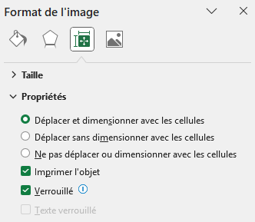
 |  |  |  |  |  |  |  |  |  |  |  |  |  |  |  |  |  | Cette association de couleurs délicates donnera un ton naturel tout à fait moderne à vos visuels |  |  |  |  |  |  |  |  |  |  | Pictogrammes Familles (PNG transparents) — Noir & Blanc |  |  |  |  |  |  |  |  |  |  |  |  |  |  |  | 🩶 | HEX : 6B7280 |  |  |  |  |  |  |  |  |  | 1
 |  |  |  |  |  |  |  |  |  |  |  |  |  |  |  |  |  | . Le rose « berry » s’accorde en effet très bien avec un jaune / vert acidulé « yellow feathers ». |  |  |  |  |  |  |  |  |  |  |  |  |  |  |  |  |  |  |  |  |  |  |  |  |  |  |  | RVB : (107 ; 114 ; 128) |  |  |  |  |  |  |  |  |  | 1
 |  |  |  |  |  |  |  |  |  |  |  |  |  |  |  |  |  |  |  |  |  |  |  |  |  |  |  |  | Chrono_Temps |  |  |  |  |  |  |  |  |  |  |  |  |  |  |  |  | 📋 Gris Notice : #64748B |  |  |  |  |  |  |  |  |  | 1
 |  |  |  |  |  |  |  |  |  |  |  |  |  |  |  |  |  | 6-Tendance verte |  |  |  |  |  |  |  |  |  |  |  |  |  |  |  |  |  |  |  |  |  |  |  |  |  |  |  | 🔸 Gris clair Note : #94A3B8 |  |  |  |  |  |  |  |  |  | 1
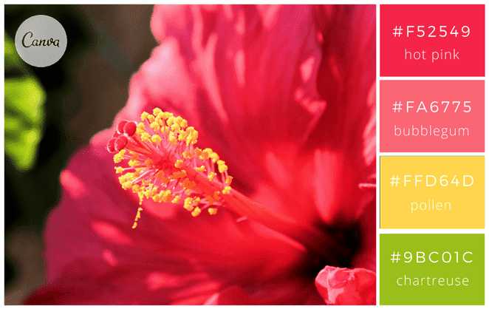
 |  |  |  |  |  |  |  |  |  |  |  |  |  |  |  |  |  | De belles associations de couleurs peuvent également être réalisées en prenant une couleur de référence |  |  |  |  |  |  |  |  |  |  | HACCP_Securite |  |  |  |  |  |  |  |  |  |  |  |  |  |  |  |  |  |  |  |  |  |  |  |  |  |  | 1
 |  |  |  |  |  |  |  |  |  |  |  |  |  |  |  |  |  | et en y associant des couleurs basiques. Dans l’exemple ci-dessus avec du noir, le vert se décline en bleu-vert |  |  |  |  |  |  |  |  |  |  |  |  |  |  |  |  |  |  |  |  |  |  |  |  |  |  | ⬛ Noir (texte standard) |  |  |  |  |  |  |  |  |  |  | 1
 |  |  |  |  |  |  |  |  |  |  |  |  |  |  |  |  |  | et vert « greenery », très tendance cette année. |  |  |  |  |  |  |  |  |  |  | Allergenes |  |  |  |  |  |  |  |  |  |  |  |  |  |  |  | ⬛ | HEX : 000000 |  |  |  |  |  |  |  |  |  | 1
 |  |  |  |  |  | #f52549 |  |  |  |  |  |  |  |  |  |  |  | Ajoutez du blanc #ffffff si vous souhaitez donner un coté un peu plus lumineux à ces couleurs : |  |  |  |  |  |  |  |  |  |  |  |  |  |  |  |  |  |  |  |  |  |  |  |  |  |  |  | RVB : (0 ; 0 ; 0) |  |  |  |  |  |  |  |  |  | 1
 |  |  |  |  |  | #fa6775 |  |  |  |  |  |  |  |  |  |  |  | vert profond « deep green » #0F1B07, vert plantes « plants » #5C821A et un vert jeune pousse « new growth » #C6D166. |  |  |  |  |  |  |  |  |  |  | Froid_Fridge |  |  |  |  |  |  |  |  |  |  |  |  |  |  |  | Bandeau — Palette d’icônes (copiable en couleur) |  |  |  |  |  |  |  |  |  |  | 1
 |  |  |  |  |  | #ffd64d |  |  |  |  |  |  |  |  |  |  |  |  |  |  |  |  |  |  |  |  |  |  |  |  |  |  |  |  |  |  |  |  |  |  |  |  |  |  |  |  |  |  |  |  |  |  |  |  |  | 1
 |  |  |  |  |  | #9bc01c |  |  |  |  |  |  |  |  |  |  |  | Gourmandises |  |  |  |  |  |  |  |  |  |  | Cuisson_Feu |  |  |  |  |  |  |  |  |  |  |  |  |  |  |  | 🧾 | 🧾 | ■ | #4B5563 | Administratif |  |  |  |  |  |  | 1
 |  |  |  |  |  |  |  |  |  |  |  |  |  |  |  |  |  | 7- Ambiance café-crème |  |  |  |  |  |  |  |  |  |  |  |  |  |  |  |  |  |  |  |  |  |  |  |  |  |  | 💡 | 💡 | ■ | #A855F7 | Astuce |  |  |  |  |  |  | 1
 |  |  |  |  |  | https://www.flickr.com/photos/jean-mi83/ | . |  |  |  |  |  |  |  |  |  |  | Utilisez des couleurs neutres et rassurantes comme gris, blanc, café pour un effet apaisant et calme. |  |  |  |  |  |  |  |  |  |  | Materiel_Outils |  |  |  |  |  |  |  |  |  |  |  |  |  |  |  | ⚠️ | ⚠️ | ■ | #F59E0B | Attention |  |  |  |  |  |  | 1
 |  |  |  |  |  |  |  |  |  |  |  |  |  |  |  |  |  | Pour un visuel tout chocolat, voici les couleurs : « cocoa » #301B28, « chocolate » #523634, « toffee » #B6452C et « frosting » #DDC5A2. |  |  |  |  |  |  |  |  |  |  |  |  |  |  |  |  |  |  |  |  |  |  |  |  |  |  | 🍸 | 🍸 | ■ | #06B6D4 | Bar / boissons |  |  |  |  |  |  | 1
 |  |  |  |  |  |  |  |  |  |  |  |  |  |  |  |  |  | Déclinable également dans une version plus épicée : « cayenne » #AF4425, « cinnamon » #662E1C, « cream » #EBDCB2 et « caramel » #C9A66B. |  |  |  |  |  |  |  |  |  |  | Service_Cloche |  |  |  |  |  |  |  |  |  |  |  |  |  |  |  | 🟦 | 🟦 | ■ | #2563EB | Bloc / section |  |  |  |  |  |  | 1 |  |  |  |  |  | Cellule à remplir, entrée utilisateur
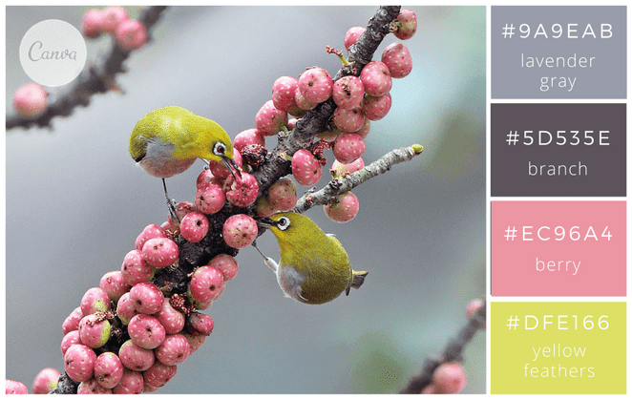
 |  |  |  |  |  |  |  |  |  | ChatGPT |  |  |  |  |  |  |  | Tentez également des couleurs « dessert fraises et crème » pour plus de gourmandise : « strawberry » (#D8412F), |  |  |  |  |  |  |  |  |  |  |  |  |  |  |  |  |  |  |  |  |  |  |  |  |  |  | 🥖 | 🥖 | ■ | #D97706 | Boulangerie / pain |  |  |  |  |  |  | 1
 |  |  |  |  |  |  |  |  |  | Voilà une méthode propre + rapide pour faire une grille d’images |  |  |  |  |  |  |  | « papaya » (#FE7A47), « milk » (#FCFDFE) et « granola » (F5CA99). |  |  |  |  |  |  |  |  |  |  | LOGO — NOM DE VOTRE RESTAURANT |  |  |  | VERSION |  |  | RÉVISION |  | DATE |  |  |  |  |  |  | 🔥 | 🔥 | ■ | #F97316 | Chaud / cuisson |  |  |  |  |  |  | 1 |  |  |  |  |  | Prépa végétale, frais
 |  |  |  |  |  |  |  |  |  | “aimantées” aux cellules dans Excel (et ne plus galérer avec les déplacements). |  |  |  |  |  |  |  |  |  |  |  |  |  |  |  |  |  |  |  |  |  |  | 1.0 |  |  | A |  | 21/01/2026 |  |  |  |  |  |  | 🔥 |  |  | #F97316 | Chaud / cuisson |  |  |  |  |  |  | 1 |  |  |  |  |  | Titre de zone, séparation, groupe
 |  |  |  |  |  | #9a9eab |  |  |  |  |  |  |  |  |  |  |  | 8-Macaron pastel |  |  |  |  |  |  |  |  |  |  |  |  |  |  |  |  |  |  |  |  |  |  |  |  |  |  | 🟥 | 🟥 | ■ | #DC2626 | Danger |  |  |  |  |  |  | 1 |  |  |  |  |  | Responsables, affectations, tâches
 |  |  |  |  |  | #5d535e |  |  |  | 1) Préparer une grille (cellules carrées ou rectangles) |  |  |  |  |  |  |  | Des couleurs pastel qui correspondent bien à une ambiance douce et délicate. A utiliser sans modération pour des faire-part de naissance, cartes de Pâques, cartes anniversaire d’une petite fille ou d’un petit garçon, cartons d’invitation. Jetez un œil sur le site de Ladurée, les fameux macarons parisiens. Les couleurs y sont toujours douces et raffinées. |  |  |  |  |  |  |  |  |  |  | FICHE TECHNIQUE — NOM DE VOTRE RESTAURANT |  |  |  |  |  |  |  |  |  |  |  |  |  |  |  | 👨‍🍳 | 👨‍🍳 | ■ | #334155 | Équipe / poste |  |  |  |  |  |  | 1 |  |  |  |  |  | Chambre froide, congélateur
 |  |  |  |  |  | #ec96a4 |  |  |  | Le plus simple : tu imposes une taille fixe aux cellules, comme un “tableau photo”. |  |  |  |  |  |  |  |  |  |  |  |  |  |  |  |  |  |  | Cuisine • Pâtisserie • Charcuterie • Traiteur |  |  |  |  |  |  |  |  |  |  |  |  |  |  |  | ❌ | ❌ | ■ | #EF4444 | Erreur / Stop |  |  |  |  |  |  | 1 |  |  |  |  |  | Rappel, point clé, à ne pas oublier
 |  |  |  |  |  | #dfe166 |  |  |  |  |  |  |  |  |  |  |  | 9-Sérénité et douceur |  |  |  |  |  |  |  |  |  |  | Version : 3.0 | Date : 21/01/2026 |  |  |  |  |  |  |  |  |  |  |  |  |  |  |  | 🧊 | 🧊 | ■ | #38BDF8 | Froid / stockage |  |  |  |  |  |  | 1 |  |  |  |  |  | Facture, doc, traçabilité papier
 |  |  |  |  |  |  |  |  |  | Exemple (classique) |  |  |  |  |  |  |  | Du bleu clair, du vert amande et un jaune miel pour donner une ambiance sereine et tranquille. Le rouge framboise permet de relever l’ensemble mais de manière harmonieuse. Ce sont les couleurs choisies par la chaîne de spa, thalasso et fitness Aquatonic, les thermes marins de Saint Malo. |  |  |  |  |  |  |  |  |  |  | Auteur : Joel Leboucher | Date : 22/01/2026 | heure : 10h07 |  |  |  |  |  |  |  |  |  |  |  |  |  |  |  | 🧼 | 🧼 | ■ | #0EA5E9 | Hygiène / nettoyage |  |  |  |  |  |  | 1 |  |  |  |  |  | Notice, procédure, étapes
 |  |  |  |  |  | https://www.flickr.com/photos/johnfish/ | . |  |  | Largeur de colonne = 20 |  |  |  |  |  |  |  |  |  |  |  |  |  |  |  |  |  |  | Auteur : Joel Leboucher • Rochefort sur Mer | Date : 22 Janvier 2026 | heure : 10h07 |  |  |  |  |  |  |  |  |  |  |  |  |  |  |  | 📌 | 📌 | ■ | #3B82F6 | Important |  |  |  |  |  |  | 1 |  |  |  |  |  | Temps, durée, planning
 |  |  |  |  |  |  |  |  |  | Hauteur de ligne = 90 |  |  |  |  |  |  |  | 10-Couleurs estivales |  |  |  |  |  |  |  |  |  |  |  |  |  |  |  |  |  |  |  |  |  |  |  |  |  |  | 🥦 | 🥦 | ■ | #22C55E | Légumes / végétal |  |  |  |  |  |  | 1 |  |  |  |  |  | Réception, transport, logistique
 |  |  |  |  |  |  |  |  |  | Procédure : |  |  |  |  |  |  |  | De belles couleurs modernes pour donner du tonus à vos visuels. Ces couleurs sont stimulantes et gourmandes. |  |  |  |  |  |  |  |  |  |  |  |  |  |  |  |  |  |  |  |  |  |  |  |  |  |  | 🚚 | 🚚 | ■ | #64748B | Livraison |  |  |  |  |  |  | 1 |  |  |  |  |  | Règle métier, formule, condition
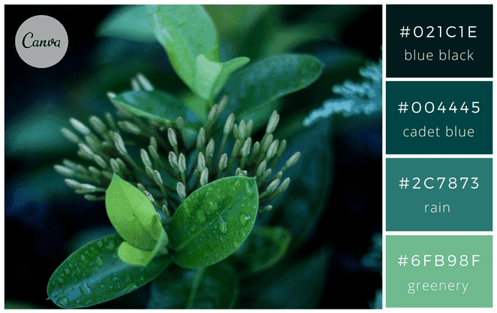
 |  |  |  |  |  |  |  |  |  | 1. Sélectionne les colonnes où tu vas mettre les photos (ex : A:H) |  |  |  |  |  |  |  |  |  |  |  |  |  |  |  |  |  |  |  |  |  |  |  |  |  |  |  |  |  |  |  |  |  |  | 🧠 | 🧠 | ■ | #8B5CF6 | Logique / règle |  |  |  |  |  |  | 1 |  |  |  |  |  | Info secondaire, précision, remarque
 |  |  |  |  |  |  |  |  |  | 2. Clic droit → Largeur de colonne… |  |  |  |  |  |  |  | 11-Tons cerise et baies |  |  |  |  |  |  |  |  |  |  |  |  |  |  |  |  |  |  |  |  |  |  |  |  |  |  | 🔄 | 🔄 | ■ | #06B6D4 | Mise à jour |  |  |  |  |  |  | 1 |  |  |  |  |  | Idée, conseil, gain de temps
 |  |  |  |  |  |  |  |  |  | 3. Sélectionne les lignes (ex : 1:30) |  |  |  |  |  |  |  | Donnez une allure sophistiquée et moderne à votre site web ou à vos supports en utilisant cette palette « rouge baies et cerises ». |  |  |  |  |  |  |  |  |  |  |  |  |  |  |  |  |  |  |  |  |  |  |  |  |  |  | 📋 | 📋 | ■ | #64748B | Mode d’emploi |  |  |  |  |  |  | 1 |  |  |  |  |  | Zone sensible, froid, sanitaire
 |  |  |  |  |  | #021c1e |  |  |  | 4. Clic droit → Hauteur de ligne… |  |  |  |  |  |  |  | Les blancs cassés («smoke » et « chiffon ») apportent de la luminosité et se marient extrêmement bien avec les rouges plus profonds. |  |  |  |  |  |  |  |  |  |  |  |  |  |  |  |  |  |  |  |  |  |  |  |  |  |  | 🔸 | 🔸 | ■ | #94A3B8 | Note / détail |  |  |  |  |  |  | 1 |  |  |  |  |  | Farine, cuisson, fournil
 |  |  |  |  |  | #004445 |  |  |  | 💡 Astuce : si tu veux des “carrés”, tu ajustes jusqu’à un rendu visuellement carré |  |  |  |  |  |  |  |  |  |  |  |  |  |  |  |  |  |  |  |  |  |  |  |  |  |  |  |  |  |  |  |  |  |  | ✅ | ✅ | ■ | #22C55E | OK / Validé |  |  |  |  |  |  | 1 |  |  |  |  |  | Critique, sécurité, urgent
 |  |  |  |  |  | #2c7873 |  |  |  | (Excel n’a pas la même unité entre largeur et hauteur). |  |  |  |  |  |  |  | Ambiance urbaine |  |  |  |  |  |  |  |  |  |  |  |  |  |  |  |  |  |  |  |  |  |  |  |  |  |  | 🟨 | 🟨 | ■ | #EAB308 | Paramètre |  |  |  |  |  |  | 1 |  |  |  |  |  | Réglage, option, valeur à choisir
 |  |  |  |  |  | #6fb98f |  |  |  |  |  |  |  |  |  |  |  | 12- Night life |  |  |  |  |  |  |  |  |  |  |  |  |  |  |  |  |  |  |  |  |  |  |  |  |  |  | 🧁 | 🧁 | ■ | #EC4899 | Pâtisserie |  |  |  |  |  |  | 1 |  |  |  |  |  | Sucré, dessert, labo pâtissier
 |  |  |  |  |  |  |  |  |  | 2) Sélectionner les images SANS ouvrir les liens (en masse) |  |  |  |  |  |  |  | Jaune, noir et rouge : des classiques indémodables qui attirent l’œil par leur vivacité. |  |  |  |  |  |  |  |  |  |  |  |  |  |  |  |  |  |  |  |  |  |  |  |  |  |  | 📉 | 📉 | ■ | #F97316 | Perte / baisse |  |  |  |  |  |  | 1
 |  |  |  |  |  |  |  |  |  | Tu évites les clics accidentels : |  |  |  |  |  |  |  | Le noir peut se teinter de bleu avec la couleur « Midnight blue » #16253D et le jaune devenir plus doré avec la couleur « golden » #EFB509. |  |  |  |  |  |  |  |  |  |  |  |  |  |  |  |  |  |  |  |  |  |  |  |  |  |  | 📈 | 📈 | ■ | #10B981 | Progression |  |  |  |  |  |  | 1
 |  |  |  |  |  |  |  |  |  | Option A (la plus fiable) |  |  |  |  |  |  |  |  |  |  |  |  |  |  |  |  |  |  |  |  |  |  |  |  |  |  |  |  |  |  |  |  |  |  | 🍽️ | 🍽️ | ■ | #F59E0B | Service / repas |  |  |  |  |  |  | 1 |  |  |  |  |  | Production, distribution, service
 |  |  |  |  |  |  |  |  |  | F5 → Spécial… → Objets → OK |  |  |  |  |  |  |  | 13-Moderne et urbain |  |  |  |  |  |  |  |  |  |  |  |  |  |  |  |  |  |  |  |  |  |  |  |  |  |  | 🕒 | 🕒 | ■ | #64748B | Temps / délai |  |  |  |  |  |  | 1 |  |  |  |  |  | Dégradation, gaspillage, écart négatif
 |  |  |  |  |  |  |  |  |  | ➡️ Excel sélectionne tous les objets (donc tes images) |  |  |  |  |  |  |  | Avec cette palette de couleurs, vos visuels seront trendy et punchy ! En effet, |  |  |  |  |  |  |  |  |  |  |  |  |  |  |  |  |  |  |  |  |  |  |  |  |  |  | 🧪 | 🧪 | ■ | #0EA5E9 | Test / essai |  |  |  |  |  |  | 1 |  |  |  |  |  | Four, cuisson, maintien chaud
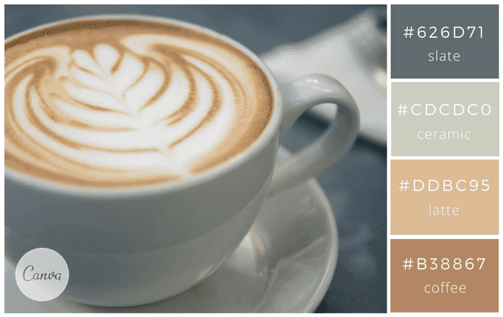
 |  |  |  |  |  |  |  |  |  |  |  |  |  |  |  |  |  | il est tendance d’associer des couleurs douces avec une couleur plus vive pour relever l’ensemble, comme ici une touche de le jaune. |  |  |  |  |  |  |  |  |  |  |  |  |  |  |  |  |  |  |  |  |  |  |  |  |  |  | 🥩 | 🥩 | ■ | #B91C1C | Viandes / HACCP |  |  |  |  |  |  | 1
 |  |  |  |  |  |  |  |  |  | Option B |  |  |  |  |  |  |  | Vous pouvez également tester en remplaçant le blanc « bone » par un bleu-gris foncé « asphalt » #32384D. |  |  |  |  |  |  |  |  |  |  |  |  |  |  |  |  |  |  |  |  |  |  |  |  |  |  | 🟩 | 🟩 | ■ | #16A34A | Zone saisie |  |  |  |  |  |  | 1
 |  |  |  |  |  | Ambiance café crème |  |  |  | Accueil → Rechercher et sélectionner → Sélectionner des objets |  |  |  |  |  |  |  |  |  |  |  |  |  |  |  |  |  |  |  |  |  |  |  |  |  |  |  |  |  |  |  |  |  |  | 🔄 | 🔄 | ■ | #8B5CF6 | Mise à jour |  |  |  |  |  |  | 1
 |  |  |  |  |  | #626d71 slate |  |  |  | ➡️ Tu encadres à la souris pour sélectionner plusieurs images. |  |  |  |  |  |  |  |  |  |  |  |  |  |  |  |  |  |  |  |  |  |  |  |  |  |  |  |  |  |  |  |  |  |  | 🧠 | 🧠 | ■ | #8B5CF6 | Astuce / rappel |  |  |  |  |  |  | 1
 |  |  |  |  |  | #CDCDC0 ceramic |  |  |  |  |  |  |  |  |  |  |  | 14-Vintage |  |  |  |  |  |  |  |  |  |  |  |  |  |  |  |  |  |  |  |  |  |  |  |  |  |  | ⏱️ | ⏱️ | ■ | #8B5CF6 | Temps / délai |  |  |  |  |  |  | 1
 |  |  |  |  |  | #B38867 coffee |  |  |  | 3) Les “aimanter” aux cellules (le réglage magique) |  |  |  |  |  |  |  | Donnez une ambiance urbaine vintage avec ces couleurs pastel et chaudes. C’est cette ambiance chaleureuse que Wolf & Sona choisi pour son nouveau site web en l’associant à des grandes photos de leurs produits. Dans le même esprit, utilisez ces couleurs retro et relaxantes : « ginger » #D35C37, « hazelnut » #BF9A77, « oat » #D6C6B9 et « sky » #97B8C2. |  |  |  |  |  |  |  |  |  | . |  |  |  |  |  |  |  |  |  |  |  |  |  |  |  |  | 🧪 | 🧪 | ■ | #8B5CF6 | Test / essai |  |  |  |  |  |  | 1
 |  |  |  |  |  | #ddbc95 latte |  |  |  | C’est ça qui fait que les images restent bien en place quand tu modifies les lignes/colonnes. |  |  |  |  |  |  |  | Votre visuel sera un peu plus cosmopolite et urbain avec cette palette : « blue-gray » #8593AE, « steel » #5A4E4D, « pewter » #7E675E et « blush » #DDA288. |  |  |  |  |  |  |  |  |  |  |  |  |  |  |  |  |  |  |  |  |  |  |  |  |  |  | 🎯 | 🎯 | ■ | #8B5CF6 | Objectif |  |  |  |  |  |  | 1
 |  |  |  |  |  |  |  |  |  | 1. Clic droit sur une image (ou plusieurs sélectionnées) |  |  |  |  |  |  |  |  |  |  |  |  |  |  |  |  |  |  |  |  |  |  |  |  |  |  |  |  |  |  |  |  |  |  |  |  |  |  |  |  |  |  |  |  |  | 1
 |  |  |  |  |  |  |  |  |  |  |  |  |  |  |  |  |  |  |  |  |  |  |  |  |  |  |  |  |  |  |  |  |  |  |  |  |  |  |  |  |  |  |  |  |  |  |  |  |  |  |  |  |  |  |  | 1
 |  |  |  |  |  |  |  |  |  | 2. Format de l’image |  |  |  |  |  |  |  | 15-Ambiance méditerranéenne |  |  |  |  |  |  |  |  |  |  |  |  |  |  |  |  |  |  |  |  |  |  |  |  |  |  | Mes conseils “icônes qui restent toujours en couleur” |  |  |  |  |  |  |  |  |  |  | 1
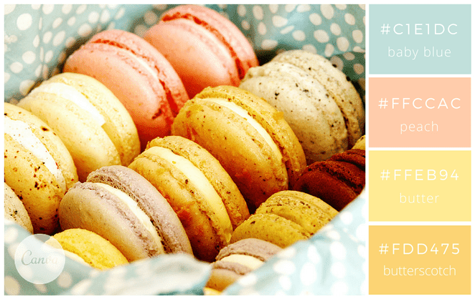
 |  |  |  |  |  |  |  |  |  | 3. Onglet Taille et propriétés |  |  |  |  |  |  |  | Avec ces couleurs, on s’imagine aisément déambuler dans les petites rues d’un village italien… |  |  |  |  |  |  |  |  |  |  |  |  |  |  |  |  |  |  |  |  |  |  |  |  |  |  |  |  |  |  |  |  |  |  |  |  |  | 1
 |  |  |  |  |  |  |  |  |  | 4. Propriétés → coche : ✅ Déplacer et dimensionner avec les cellules |  |  |  |  |  |  |  | Chaleureuse et douce, cette palette de couleurs apaise et apporte de la sérénité. |  |  |  |  |  |  |  |  |  |  |  |  |  |  |  |  |  |  |  |  |  |  |  |  |  |  | Utilise plutôt ces icônes-là (elles tiennent mieux en couleur dans Excel) : |  |  |  |  |  |  |  |  |  |  | 1
 |  |  |  |  |  |  |  |  |  | ➡️ Résultat : tes images se comportent comme si elles “vivaient dans les cases”. |  |  |  |  |  |  |  | Essayez également ces couleurs qui donneront un coté italien gourmand à vos supports : |  |  |  |  |  |  |  |  |  |  |  |  |  |  |  |  |  |  |  |  |  |  |  |  |  |  | ✅ 🟩 🟦 🟨 🟥 🔸 🔹 📌 ⚠️ 🧾 |  |  |  |  |  |  |  |  |  |  | 1
 |  |  |  |  |  | #c1e1dc |  |  |  |  |  |  |  |  |  |  |  | « currant » #8C0004, « scarlet » #C8000A, « marigold » #E8A735 et « cobblestone » #E2C499. |  |  |  |  |  |  |  |  |  |  |  |  |  |  |  |  |  |  |  |  |  |  |  |  |  |  |  |  |  |  |  |  |  |  |  |  |  | 1
 |  |  |  |  |  | #ffccac |  |  |  | 4) Redimensionner proprement (sans tout déformer) |  |  |  |  |  |  |  |  |  |  |  |  |  |  |  |  |  |  |  |  |  |  |  |  |  |  |  |  |  |  |  |  |  |  | Les “1️⃣ 2️⃣ 3️⃣” peuvent parfois devenir noirs selon la police → dans ce cas : |  |  |  |  |  |  |  |  |  |  | 1
 |  |  |  |  |  | #ffeb94 |  |  |  | Prends une poignée d’angle |  |  |  |  |  |  |  | 16-Energisant |  |  |  |  |  |  |  |  |  |  |  |  |  |  |  |  |  |  |  |  |  |  |  |  |  |  | ➡️ utilise ✅ Étape 1, ✅ Étape 2 à la place. |  |  |  |  |  |  |  |  |  |  | 1
 |  |  |  |  |  | #fdd475 |  |  |  | Maintiens MAJ = conserve les proportions (recommandé) |  |  |  |  |  |  |  | Avec ces couleurs, vos designs seront dynamiques et pleins d’énergie ! |  |  |  |  |  |  |  |  |  |  |  |  |  |  |  |  |  |  |  |  |  |  |  |  |  |  |  |  |  |  |  |  |  |  |  |  |  | 1
 |  |  |  |  |  |  |  |  |  | Maintiens ALT pendant que tu redimensionnes/déplaces = accrochage au bord des cellules (effet “snap”) |  |  |  |  |  |  |  | Ces couleurs basiques ont, lorsqu’on les marie, l’avantage de donner une apparence jeune à vos visuels. C’est simple et efficace. |  |  |  |  |  |  |  |  |  |  |  |  |  |  |  |  |  |  |  |  |  |  |  |  |  |  | 2) Liste d’icônes “pro” (copiables et en couleur) |  |  |  |  |  |  |  |  |  |  | 1
 |  |  |  |  |  |  |  |  |  | ⚠️ Et pour ne pas ouvrir le lien : |  |  |  |  |  |  |  |  |  |  |  |  |  |  |  |  |  |  |  |  |  |  |  |  |  |  |  |  |  |  |  |  |  |  |  |  |  |  |  |  |  |  |  |  |  | 1
 |  |  |  |  |  |  |  |  |  | ✅ CTRL + clic pour sélectionner l’image sans déclencher le lien (ou utilise F5 > Objets). |  |  |  |  |  |  |  | Au bureau |  |  |  |  |  |  |  |  |  |  |  |  |  |  |  |  |  |  |  |  |  |  |  |  |  |  | ✅ Actions / Validation |  |  |  |  |  |  |  |  |  |  | 1
 |  |  |  |  |  |  |  |  |  |  |  |  |  |  |  |  |  | 17-Métallique |  |  |  |  |  |  |  |  |  |  |  |  |  |  |  |  |  |  |  |  |  |  |  |  |  |  |  |  |  |  |  |  |  |  |  |  |  | 1
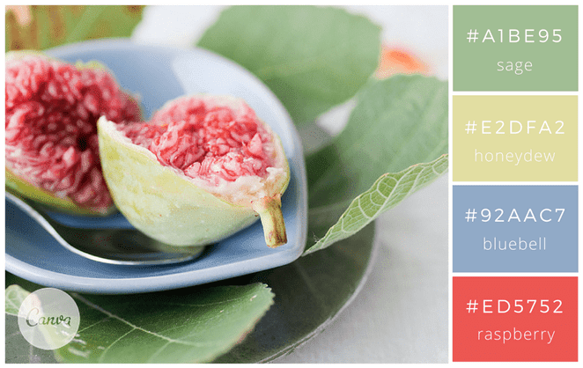
 |  |  |  |  |  |  |  |  |  | 5) Alignement automatique (style planche contact) |  |  |  |  |  |  |  | Sobre et classique, l’esprit métallique donne un coté professionnel à vos créations. |  |  |  |  |  |  |  |  |  |  |  |  |  |  |  |  |  |  |  |  |  |  |  |  |  |  | ✅ ☑️ ✔️ ✳️ 🟢 🟩 |  |  |  |  |  |  |  |  |  |  | 1
 |  |  |  |  |  |  |  |  |  | Une fois plusieurs images sélectionnées : |  |  |  |  |  |  |  | Pour vos flyers par exemple, vous allez à l’essentiel et cela permet de mettre en avant votre message. |  |  |  |  |  |  |  |  |  |  |  |  |  |  |  |  |  |  |  |  |  |  |  |  |  |  | ❌ ⛔ 🛑 🔴 🟥 |  |  |  |  |  |  |  |  |  |  | 1
 |  |  |  |  |  |  |  |  |  | Onglet Format de l’image → Aligner |  |  |  |  |  |  |  | Pour une petite touche fun et lumineuse, utilisez le rouge « Neon Red » #F34A4A. |  |  |  |  |  |  |  |  |  |  |  |  |  |  |  |  |  |  |  |  |  |  |  |  |  |  | 🔄 ♻️ 🔁 🔃 |  |  |  |  |  |  |  |  |  |  | 1
 |  |  |  |  |  | #a1be95 |  |  |  | Aligner en haut |  |  |  |  |  |  |  | Pour un rendu plus nuancé en gris-bleu, je vous conseille d’utiliser cette palette : « blue-green » #2C4A52, « waterway » #537072, « haze » #8E9B97 » et « smog » #F4EBDB. |  |  |  |  |  |  |  |  |  |  |  |  |  |  |  |  |  |  |  |  |  |  |  |  |  |  | 🧾 📌 📝 🗂️ 📋 |  |  |  |  |  |  |  |  |  |  | 1
 |  |  |  |  |  | #e2dfa2 |  |  |  | Aligner à gauche |  |  |  |  |  |  |  |  |  |  |  |  |  |  |  |  |  |  |  |  |  |  |  |  |  |  |  |  |  |  |  |  |  |  |  |  |  |  |  |  |  |  |  |  |  | 1
 |  |  |  |  |  | #92aac7 |  |  |  | Distribuer horizontalement |  |  |  |  |  |  |  | 18- Touche orangée |  |  |  |  |  |  |  |  |  |  |  |  |  |  |  |  |  |  |  |  |  |  |  |  |  |  | ⚠️ Alertes / Qualité / Sécurité |  |  |  |  |  |  |  |  |  |  | 1
 |  |  |  |  |  | #ed5752 |  |  |  | Distribuer verticalement |  |  |  |  |  |  |  | Bon exemple pour un site professionnel. Mettez en avant vos produits avec une couleur flashy |  |  |  |  |  |  |  |  |  |  |  |  |  |  |  |  |  |  |  |  |  |  |  |  |  |  |  |  |  |  |  |  |  |  |  |  |  | 1
 |  |  |  |  |  | https://www.flickr.com/photos/mizzmurray/ | . |  |  | ➡️ Tu obtiens un rendu “grille” ultra propre. |  |  |  |  |  |  |  | (orange, rose, violet, bleu électrique) dans un univers sobre. C’est tendance. |  |  |  |  |  |  |  |  |  |  |  |  |  |  |  |  |  |  |  |  |  |  |  |  |  |  | ⚠️ 🚨 🔥 💥 |  |  |  |  |  |  |  |  |  |  | 1
 |  |  |  |  |  |  |  |  |  |  |  |  |  |  |  |  |  |  |  |  |  |  |  |  |  |  |  |  |  |  |  |  |  |  |  |  |  |  |  |  |  |  |  |  | 🧯 🧤 🥽 🧼 |  |  |  |  |  |  |  |  |  |  | 1
 |  |  |  |  |  |  |  |  |  | 6) Mode “verrouillage anti-boulette” (option béton) |  |  |  |  |  |  |  | 19-Sobre et chic |  |  |  |  |  |  |  |  |  |  |  |  |  |  |  |  |  |  |  |  |  |  |  |  |  |  | 🦠 🧫 🧪 |  |  |  |  |  |  |  |  |  |  | 1
 |  |  |  |  |  |  |  |  |  | Si tu veux éviter de déplacer des photos par accident : |  |  |  |  |  |  |  | Toujours dans le même esprit mais plus coloré, vos créations seront tendance et modernes. |  |  |  |  |  |  |  |  |  |  |  |  |  |  |  |  |  |  |  |  |  |  |  |  |  |  | 🟧 🟨 🟥 (code couleur risque) |  |  |  |  |  |  |  |  |  |  | 1
 |  |  |  |  |  |  |  |  |  | 1. Sélectionne les images |  |  |  |  |  |  |  | Pour rester dans les mêmes tons et la même ambiance, vous pouvez aussi utiliser ces couleurs dans les tons bleus et rosés : |  |  |  |  |  |  |  |  |  |  |  |  |  |  |  |  |  |  |  |  |  |  |  |  |  |  |  |  |  |  |  |  |  |  |  |  |  | 1
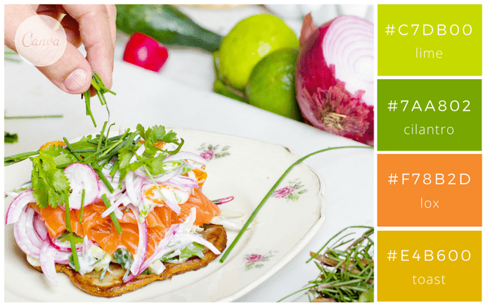
 |  |  |  |  |  |  |  |  |  | 2. Clic droit → Format de l’image |  |  |  |  |  |  |  | « faded navy » #444C5C, « punch » #CE5A57, « ocean breeze » #78A5A3 et « warm » #E1B16A. |  |  |  |  |  |  |  |  |  |  |  |  |  |  |  |  |  |  |  |  |  |  |  |  |  |  | 📍 Étapes / Process / Méthodes |  |  |  |  |  |  |  |  |  |  | 1
 |  |  |  |  |  |  |  |  |  |  |  |  |  |  |  |  |  |  |  |  |  |  |  |  |  |  |  |  |  |  |  |  |  |  |  |  |  |  |  |  |  |  |  |  |  |  |  |  |  |  |  |  |  |  |  | 1
 |  |  |  |  |  | #c7db00 |  |  |  | 3. Taille et propriétés → Propriétés |  |  |  |  |  |  |  | Pour une dominante en vert / vert d’eau : « stone » #688B8A, « sage » #A0B084, « buttermilk » #FAEFD4 et « leather » #A57C65. |  |  |  |  |  |  |  |  |  |  |  |  |  |  |  |  |  |  |  |  |  |  |  |  |  |  | 🟦 🔹 🔸 |  |  |  |  |  |  |  |  |  |  | 1
 |  |  |  |  |  | #7aa802 |  |  |  | 4. Mets plutôt : Ne pas déplacer ni dimensionner avec les cellules |  |  |  |  |  |  |  | Enfin pour finir, pour une ambiance plus froide et scandinave vous utiliserez du bleu « dark aqua » #488a99, |  |  |  |  |  |  |  |  |  |  |  |  |  |  |  |  |  |  |  |  |  |  |  |  |  |  | ➡️ ⬇️ ⬆️ ⬅️ ➕ ➖ |  |  |  |  |  |  |  |  |  |  | 1
 |  |  |  |  |  | #F78b2d |  |  |  | 5. Puis tu mets ta feuille en protection si besoin (là c’est carrément blindé) |  |  |  |  |  |  |  | un jaune « gold » #DBAE58, un gris foncé « charcoal » #FBE9E7 et un gris plus clair « gray » #B4B4B4. |  |  |  |  |  |  |  |  |  |  |  |  |  |  |  |  |  |  |  |  |  |  |  |  |  |  | 🔧 🛠️ ⚙️ |  |  |  |  |  |  |  |  |  |  | 1
 |  |  |  |  |  | #e4b600 |  |  |  |  |  |  |  |  |  |  |  |  |  |  |  |  |  |  |  |  |  |  |  |  |  |  |  |  |  |  |  |  |  |  |  |  |  |  | 🧭 📐 📏 |  |  |  |  |  |  |  |  |  |  | 1
 |  |  |  |  |  |  |  |  |  | Bonus : la technique ninja pour bosser vite |  |  |  |  |  |  |  | 20-Technologie et nature |  |  |  |  |  |  |  |  |  |  |  |  |  |  |  |  |  |  |  |  |  |  |  |  |  |  |  |  |  |  |  |  |  |  |  |  |  | 1
 |  |  |  |  |  |  |  |  |  | ✅ Volet de sélection (zéro clic accidentel sur les liens) |  |  |  |  |  |  |  | Vert et gris pour une ambiance tendance développement durable où nature et technologie cohabitent. |  |  |  |  |  |  |  |  |  |  |  |  |  |  |  |  |  |  |  |  |  |  |  |  |  |  | ⏱️ Temps / Planning / Organisation |  |  |  |  |  |  |  |  |  |  | 1
 |  |  |  |  |  |  |  |  |  | Accueil → Rechercher et sélectionner → Volet de sélection |  |  |  |  |  |  |  | Ces couleurs se marient à merveille et sont à utiliser sur tant sur supports professionnels que créatifs. |  |  |  |  |  |  |  |  |  |  |  |  |  |  |  |  |  |  |  |  |  |  |  |  |  |  |  |  |  |  |  |  |  |  |  |  |  | 1
 |  |  |  |  |  |  |  |  |  | ➡️ Tu cliques sur “Image 12”, “Image 13”… dans la liste = sélection instantanée. |  |  |  |  |  |  |  | Toutes ces idées d’association de couleurs devraient pouvoir vous inspirer pour vos designs ;) |  |  |  |  |  |  |  |  |  |  |  |  |  |  |  |  |  |  |  |  |  |  |  |  |  |  | ⏱️ ⏲️ 🕒 🗓️ 📅 |  |  |  |  |  |  |  |  |  |  | 1
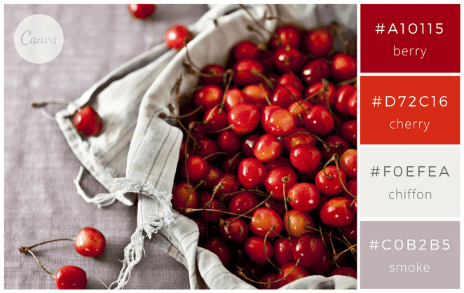
 |  |  |  |  |  |  |  |  |  |  |  |  |  |  |  |  |  |  |  |  |  |  |  |  |  |  |  |  |  |  |  |  |  |  |  |  |  |  |  |  |  |  |  |  | 📍 🧩 ✅ |  |  |  |  |  |  |  |  |  |  | 1
 |  |  |  |  |  |  |  |  |  |  |  |  |  |  |  |  |  |  |  |  |  |  |  |  |  |  |  |  |  |  |  |  |  |  |  |  |  |  |  |  |  |  |  |  | 🚚 📦 🏷️ |  |  |  |  |  |  |  |  |  |  | 1
 |  |  |  |  |  |  |  |  |  |  |  |  |  |  |  |  |  |  |  |  |  |  |  |  |  |  |  |  |  |  |  |  |  |  |  |  |  |  |  |  |  |  |  |  |  |  |  |  |  |  |  |  |  |  |  | 1
 |  |  |  |  |  | #a10115 |  |  |  |  |  |  |  |  |  |  |  |  |  |  |  |  |  |  |  |  |  |  |  |  |  |  |  |  |  |  |  |  |  |  |  |  |  |  | 📊 Mesure / Contrôle / Audit |  |  |  |  |  |  |  |  |  |  | 1
 |  |  |  |  |  | #d72c16 |  |  |  |  |  |  |  |  |  |  |  |  |  |  |  |  |  |  |  |  |  |  |  |  |  |  |  |  |  |  |  |  |  |  |  |  |  |  |  |  |  |  |  |  |  |  |  |  |  | 1
 |  |  |  |  |  | #foefea |  |  |  |  |  |  |  |  |  |  |  |  |  |  |  |  |  |  |  |  |  |  |  |  |  |  |  |  |  |  |  |  |  |  |  |  |  |  | 📊 📈 📉 |  |  |  |  |  |  |  |  |  |  | 1 |  |  | LÉGENDE (standard à réutiliser dans tes documents)
 |  |  |  |  |  | #cob2b5 |  |  |  |  |  |  |  |  |  |  |  |  |  |  |  |  |  |  |  |  |  |  |  |  |  |  |  |  |  |  |  |  |  |  |  |  |  |  | 🔍 🧪 🧾 |  |  |  |  |  |  |  |  |  |  | 1 |  |  | ✅ | OK / Validé
 |  |  |  |  |  | 2 couleurs invalides dans excel |  |  |  |  |  |  |  |  |  |  |  |  |  |  |  |  |  |  |  |  |  |  |  |  |  |  |  |  |  |  |  |  |  |  |  |  |  |  | ✅ ❌ ⚠️ |  |  |  |  |  |  |  |  |  |  | 1 |  |  | ⚠️ | Attention / Contrôle
 |  |  |  |  |  | chiffon et smoke |  |  |  |  |  |  |  |  |  |  |  |  |  |  |  |  |  |  |  |  |  |  |  |  |  |  |  |  |  |  |  |  |  |  |  |  |  |  | 🎯 📌 |  |  |  |  |  |  |  |  |  |  | 1 |  |  | ❌ | Erreur / À corriger
 |  |  |  |  |  |  |  |  |  |  |  |  |  |  |  |  |  |  |  |  |  |  |  |  |  |  |  |  |  |  |  |  |  |  |  |  |  |  |  |  |  |  |  |  |  |  |  |  |  |  |  |  |  |  |  | 1 |  |  | 📌 | Point important
 |  |  |  |  |  |  |  |  |  |  |  |  |  |  |  |  |  |  |  |  |  |  |  |  |  |  |  |  |  |  |  |  |  |  |  |  |  |  |  |  |  |  |  |  | 🍽️ Cuisine / Production / Service |  |  |  |  |  |  |  |  |  |  | 1 |  |  | 🧾 | Document / Trace
 |  |  |  |  |  |  |  |  |  |  |  |  |  |  |  |  |  |  |  |  |  |  |  |  |  |  |  |  |  |  |  |  |  |  |  |  |  |  |  |  |  |  |  |  |  |  |  |  |  |  |  |  |  |  |  | 1 |  |  | 🔄 | Mise à jour / Recalcul
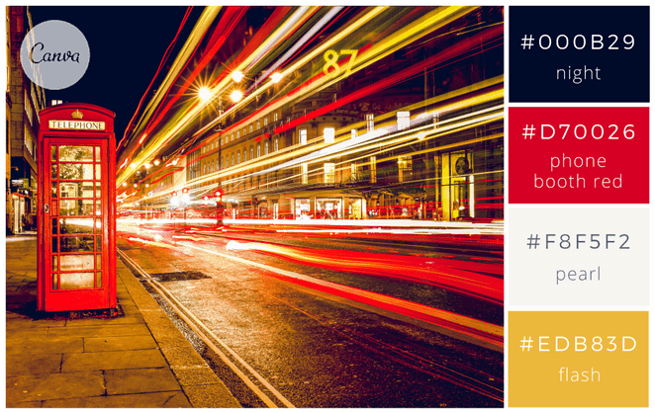
 |  |  |  |  |  |  |  |  |  |  |  |  |  |  |  |  |  |  |  |  |  |  |  |  |  |  |  |  |  |  |  |  |  |  |  |  |  |  |  |  |  |  |  |  | 🍽️ 🍴 🥄 🔪 |  |  |  |  |  |  |  |  |  |  | 1 |  |  | ⏱️ | Temps / Délai
 |  |  |  |  |  |  |  |  |  |  |  |  |  |  |  |  |  |  |  |  |  |  |  |  |  |  |  |  |  |  |  |  |  |  |  |  |  |  |  |  |  |  |  |  | 🧑‍🍳 👨‍🍳 👩‍🍳 |  |  |  |  |  |  |  |  |  |  | 1 |  |  | 🎯 | Objectif
 |  |  |  |  |  | #000b29 |  |  |  |  |  |  |  |  |  |  |  |  |  |  |  |  |  |  |  |  |  |  |  |  |  |  |  |  |  |  |  |  |  |  |  |  |  |  | 🥘 🍲 🍳 🥗 |  |  |  |  |  |  |  |  |  |  | 1
 |  |  |  |  |  | #d70026 |  |  |  |  |  |  |  |  |  |  |  |  |  |  |  |  |  |  |  |  |  |  |  |  |  |  |  |  |  |  |  |  |  |  |  |  |  |  | 🔥 ♨️ ❄️ 🧊 |  |  |  |  |  |  |  |  |  |  | 1 |  |  | PALETTE D’ICÔNES — copiables (Excel / Word / PDF)
 |  |  |  |  |  | #f8f5f2 |  |  |  |  |  |  |  |  |  |  |  |  |  |  |  |  |  |  |  |  |  |  |  |  |  |  |  |  |  |  |  |  |  |  |  |  |  |  | 🧂 🍋 🧄 🧅 |  |  |  |  |  |  |  |  |  |  | 1 |  |  | 📎 | Astuce : icônes très compatibles (affichage fiable) → 🟦 🟩 🟨 🟧 🟥 🔹 🔸 ✅ ⚠️ ❌ 📌 🧾 🔄 ⏱️ 🎯
 |  |  |  |  |  | #edb83d |  |  |  |  |  |  |  |  |  |  |  |  |  |  |  |  |  |  |  |  |  |  |  |  |  |  |  |  |  |  |  |  |  |  |  |  |  |  |  |  |  |  |  |  |  |  |  |  |  | 1
 |  |  |  |  |  |  |  |  |  |  |  |  |  |  |  |  |  |  |  |  |  |  |  |  |  |  |  |  |  |  |  |  |  |  |  |  |  |  |  |  |  |  |  |  | 🧁 Pâtisserie / Boulangerie |  |  |  |  |  |  |  |  |  |  | 1 |  |  | Catégorie |  | Icônes (copie-colle)
 |  |  |  |  |  |  |  |  |  |  |  |  |  |  |  |  |  |  |  |  |  |  |  |  |  |  |  |  |  |  |  |  |  |  |  |  |  |  |  |  |  |  |  |  |  |  |  |  |  |  |  |  |  |  |  | 1 |  |  | Actions / Validation |  | ✅ ☑️ ✔️ ✳️ 🟢 🟩 | ❌ ⛔ 🛑 🔴 🟥 | 🔄 ♻️ 🔁 🔃 | 📌 📝 📋 🗂️ 🧾
 |  |  |  |  |  |  |  |  |  |  |  |  |  |  |  |  |  |  |  |  |  |  |  |  |  |  |  |  |  |  |  |  |  |  |  |  |  |  |  |  |  |  |  |  | 🧁 🍰 🎂 🍪 |  |  |  |  |  |  |  |  |  |  | 1 |  |  | Alertes / Sécurité |  | ⚠️ 🚨 🔥 💥 | 🧯 🧤 🥽 🧼 | 🦠 🧫 🧪 | 🟧 🟨 🟥
 |  |  |  |  |  |  |  |  |  |  |  |  |  |  |  |  |  |  |  |  |  |  |  |  |  |  |  |  |  |  |  |  |  |  |  |  |  |  |  |  |  |  |  |  | 🥐 🍞 🥖 |  |  |  |  |  |  |  |  |  |  | 1 |  |  | Process / Organisation |  | 🔹 🔸 ➡️ ⬇️ ⬆️ ➕ ➖ | 🔧 🛠️ ⚙️ | 📐 📏 🧭
 |  |  |  |  |  |  |  |  |  |  |  |  |  |  |  |  |  |  |  |  |  |  |  |  |  |  |  |  |  |  |  |  |  |  |  |  |  |  |  |  |  |  |  |  | 🍫 🍯 🧈 |  |  |  |  |  |  |  |  |  |  | 1 |  |  | Temps / Planning |  | ⏱️ ⏲️ 🕒 🗓️ 📅 | 📦 🚚 🏷️
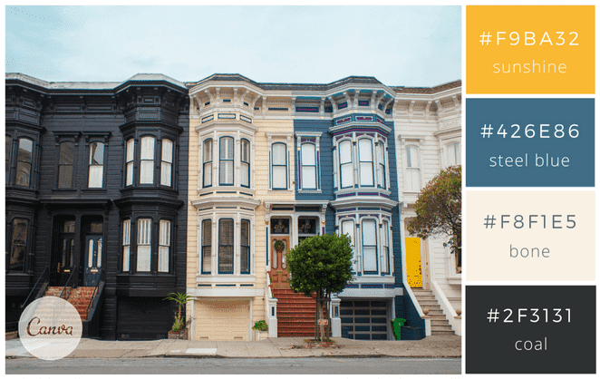
 |  |  |  |  |  |  |  |  |  |  |  |  |  |  |  |  |  |  |  |  |  |  |  |  |  |  |  |  |  |  |  |  |  |  |  |  |  |  |  |  |  |  |  |  | ⚖️ 🥣 🥛 |  |  |  |  |  |  |  |  |  |  | 1 |  |  | Mesure / Audit |  | 📊 📈 📉 | 🔍 🧪 🧾 | 🎯 ✅ ⚠️
 |  |  |  |  |  |  |  |  |  |  |  |  |  |  |  |  |  |  |  |  |  |  |  |  |  |  |  |  |  |  |  |  |  |  |  |  |  |  |  |  |  |  |  |  |  |  |  |  |  |  |  |  |  |  |  | 1 |  |  | Cuisine / Production |  | 🍽️ 🍴 🥄 🔪 | 🧑‍🍳 | 🔥 ♨️ ❄️ 🧊 | 🧂 🍋 🧄 🧅
 |  |  |  |  |  | #f9ba32 |  |  |  |  |  |  |  |  |  |  |  |  |  |  |  |  |  |  |  |  |  |  |  |  |  |  |  |  |  |  |  |  |  |  |  |  |  |  | 🥩 Boucherie / Charcuterie |  |  |  |  |  |  |  |  |  |  | 1 |  |  | Pâtisserie / Boulangerie |  | 🧁 🍰 🎂 🍪 | 🥐 🍞 🥖 | 🍫 🍯 🧈 | ⚖️ 🥣 🥛
 |  |  |  |  |  | #426e86 |  |  |  |  |  |  |  |  |  |  |  |  |  |  |  |  |  |  |  |  |  |  |  |  |  |  |  |  |  |  |  |  |  |  |  |  |  |  |  |  |  |  |  |  |  |  |  |  |  | 1 |  |  | Boucherie / Charcuterie |  | 🥩 🍖 🥓 | 🔪 🧤 🧊 | 🏷️ 🧾 ✅
 |  |  |  |  |  | #f8f1e5 |  |  |  |  |  |  |  |  |  |  |  |  |  |  |  |  |  |  |  |  |  |  |  |  |  |  |  |  |  |  |  |  |  |  |  |  |  |  | 🥩 🍖 🥓 |  |  |  |  |  |  |  |  |  |  | 1 |  |  | HACCP / Hygiène |  | 🧼 🧽 🧴 | 🧤 🥽 😷 | 🦠 ⚠️ ✅ | 🌡️ ❄️ 🧊 🔥
 |  |  |  |  |  | #2f3131 |  |  |  |  |  |  |  |  |  |  |  |  |  |  |  |  |  |  |  |  |  |  |  |  |  |  |  |  |  |  |  |  |  |  |  |  |  |  | 🔪 🧤 🧊 |  |  |  |  |  |  |  |  |  |  | 1 |  |  | Formation / Pédagogie |  | 🎓 📚 🧠 | 📝 📌 ✅ | 💡 🔍 | 🧪
 |  |  |  |  |  |  |  |  |  |  |  |  |  |  |  |  |  |  |  |  |  |  |  |  |  |  |  |  |  |  |  |  |  |  |  |  |  |  |  |  |  |  |  |  | 🏷️ (étiquetage) |  |  |  |  |  |  |  |  |  |  | 1
 |  |  |  |  |  |  |  |  |  |  |  |  |  |  |  |  |  |  |  |  |  |  |  |  |  |  |  |  |  |  |  |  |  |  |  |  |  |  |  |  |  |  |  |  | ✅ (traçabilité OK) |  |  |  |  |  |  |  |  |  |  | 1
 |  |  |  |  |  |  |  |  |  |  |  |  |  |  |  |  |  |  |  |  |  |  |  |  |  |  |  |  |  |  |  |  |  |  |  |  |  |  |  |  |  |  |  |  |  |  |  |  |  |  |  |  |  |  |  | 1
 |  |  |  |  |  |  |  |  |  |  |  |  |  |  |  |  |  |  |  |  |  |  |  |  |  |  |  |  |  |  |  |  |  |  |  |  |  |  |  |  |  |  |  |  | 🧼 HACCP / Nettoyage / Hygiène |  |  |  |  |  |  |  |  |  |  | 1
 |  |  |  |  |  |  |  |  |  |  |  |  |  |  |  |  |  |  |  |  |  |  |  |  |  |  |  |  |  |  |  |  |  |  |  |  |  |  |  |  |  |  |  |  |  |  |  |  |  |  |  |  |  |  |  | 1
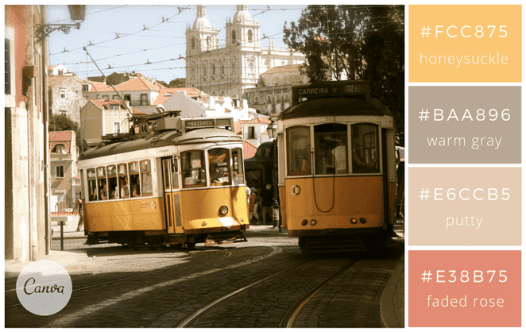
 |  |  |  |  |  |  |  |  |  |  |  |  |  |  |  |  |  |  |  |  |  |  |  |  |  |  |  |  |  |  |  |  |  |  |  |  |  |  |  |  |  |  |  |  | 🧼 🧽 🧴 |  |  |  |  |  |  |  |  |  |  | 1
 |  |  |  |  |  |  |  |  |  |  |  |  |  |  |  |  |  |  |  |  |  |  |  |  |  |  |  |  |  |  |  |  |  |  |  |  |  |  |  |  |  |  |  |  | 🧤 🥽 😷 |  |  |  |  |  |  |  |  |  |  | 1
 |  |  |  |  |  | #fcc875 |  |  |  |  |  |  |  |  |  |  |  |  |  |  |  |  |  |  |  |  |  |  |  |  |  |  |  |  |  |  |  |  |  |  |  |  |  |  | 🦠 ⚠️ ✅ |  |  |  |  |  |  |  |  |  |  | 1
 |  |  |  |  |  | #baa896 |  |  |  |  |  |  |  |  |  |  |  |  |  |  |  |  |  |  |  |  |  |  |  |  |  |  |  |  |  |  |  |  |  |  |  |  |  |  | 🌡️ (température) |  |  |  |  |  |  |  |  |  |  | 1
 |  |  |  |  |  | #e6ccb5 |  |  |  |  |  |  |  |  |  |  |  |  |  |  |  |  |  |  |  |  |  |  |  |  |  |  |  |  |  |  |  |  |  |  |  |  |  |  | 🧊 ❄️ (froid) |  |  |  |  |  |  |  |  |  |  | 1
 |  |  |  |  |  | #e38b75 |  |  |  |  |  |  |  |  |  |  |  |  |  |  |  |  |  |  |  |  |  |  |  |  |  |  |  |  |  |  |  |  |  |  |  |  |  |  |  |  |  |  |  |  |  |  |  |  |  | 1
 |  |  |  |  |  |  |  |  |  |  |  |  |  |  |  |  |  |  |  |  |  |  |  |  |  |  |  |  |  |  |  |  |  |  |  |  |  |  |  |  |  |  |  |  | 🌡️ Températures / Chaud / Froid |  |  |  |  |  |  |  |  |  |  | 1
 |  |  |  |  |  |  |  |  |  |  |  |  |  |  |  |  |  |  |  |  |  |  |  |  |  |  |  |  |  |  |  |  |  |  |  |  |  |  |  |  |  |  |  |  |  |  |  |  |  |  |  |  |  |  |  | 1
 |  |  |  |  |  |  |  |  |  |  |  |  |  |  |  |  |  |  |  |  |  |  |  |  |  |  |  |  |  |  |  |  |  |  |  |  |  |  |  |  |  |  |  |  | 🌡️ 🔥 ♨️ |  |  |  |  |  |  |  |  |  |  | 1
 |  |  |  |  |  |  |  |  |  |  |  |  |  |  |  |  |  |  |  |  |  |  |  |  |  |  |  |  |  |  |  |  |  |  |  |  |  |  |  |  |  |  |  |  | ❄️ 🧊 🥶 |  |  |  |  |  |  |  |  |  |  | 1
 |  |  |  |  |  |  |  |  |  |  |  |  |  |  |  |  |  |  |  |  |  |  |  |  |  |  |  |  |  |  |  |  |  |  |  |  |  |  |  |  |  |  |  |  | 📌 “chaîne du froid” |  |  |  |  |  |  |  |  |  |  | 1
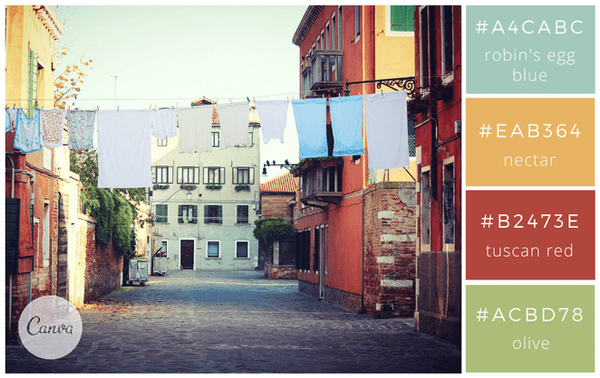
 |  |  |  |  |  |  |  |  |  |  |  |  |  |  |  |  |  |  |  |  |  |  |  |  |  |  |  |  |  |  |  |  |  |  |  |  |  |  |  |  |  |  |  |  | ✅ “température conforme” |  |  |  |  |  |  |  |  |  |  | 1
 |  |  |  |  |  |  |  |  |  |  |  |  |  |  |  |  |  |  |  |  |  |  |  |  |  |  |  |  |  |  |  |  |  |  |  |  |  |  |  |  |  |  |  |  |  |  |  |  |  |  |  |  |  |  |  | 1
 |  |  |  |  |  | #a4cabc |  |  |  |  |  |  |  |  |  |  |  |  |  |  |  |  |  |  |  |  |  |  |  |  |  |  |  |  |  |  |  |  |  |  |  |  |  |  | 💰 Coûts / Gestion / Achats |  |  |  |  |  |  |  |  |  |  | 1
 |  |  |  |  |  | #eab364 |  |  |  |  |  |  |  |  |  |  |  |  |  |  |  |  |  |  |  |  |  |  |  |  |  |  |  |  |  |  |  |  |  |  |  |  |  |  |  |  |  |  |  |  |  |  |  |  |  | 1
 |  |  |  |  |  | #b2473e |  |  |  |  |  |  |  |  |  |  |  |  |  |  |  |  |  |  |  |  |  |  |  |  |  |  |  |  |  |  |  |  |  |  |  |  |  |  | 💰 💶 🧾 |  |  |  |  |  |  |  |  |  |  | 1
 |  |  |  |  |  | #acbd78 |  |  |  |  |  |  |  |  |  |  |  |  |  |  |  |  |  |  |  |  |  |  |  |  |  |  |  |  |  |  |  |  |  |  |  |  |  |  | 📦 🚚 🏷️ |  |  |  |  |  |  |  |  |  |  | 1
 |  |  |  |  |  |  |  |  |  |  |  |  |  |  |  |  |  |  |  |  |  |  |  |  |  |  |  |  |  |  |  |  |  |  |  |  |  |  |  |  |  |  |  |  | 📉 (réduction) |  |  |  |  |  |  |  |  |  |  | 1
 |  |  |  |  |  |  |  |  |  |  |  |  |  |  |  |  |  |  |  |  |  |  |  |  |  |  |  |  |  |  |  |  |  |  |  |  |  |  |  |  |  |  |  |  | 📈 (hausse) |  |  |  |  |  |  |  |  |  |  | 1
 |  |  |  |  |  |  |  |  |  |  |  |  |  |  |  |  |  |  |  |  |  |  |  |  |  |  |  |  |  |  |  |  |  |  |  |  |  |  |  |  |  |  |  |  |  |  |  |  |  |  |  |  |  |  |  | 1
 |  |  |  |  |  |  |  |  |  |  |  |  |  |  |  |  |  |  |  |  |  |  |  |  |  |  |  |  |  |  |  |  |  |  |  |  |  |  |  |  |  |  |  |  | 🎓 Formation / Cours / Mémo |  |  |  |  |  |  |  |  |  |  | 1
 |  |  |  |  |  |  |  |  |  |  |  |  |  |  |  |  |  |  |  |  |  |  |  |  |  |  |  |  |  |  |  |  |  |  |  |  |  |  |  |  |  |  |  |  |  |  |  |  |  |  |  |  |  |  |  | 1
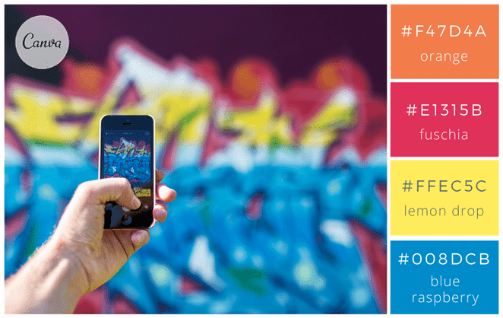
 |  |  |  |  |  |  |  |  |  |  |  |  |  |  |  |  |  |  |  |  |  |  |  |  |  |  |  |  |  |  |  |  |  |  |  |  |  |  |  |  |  |  |  |  | 🎓 📚 🧠 |  |  |  |  |  |  |  |  |  |  | 1
 |  |  |  |  |  |  |  |  |  |  |  |  |  |  |  |  |  |  |  |  |  |  |  |  |  |  |  |  |  |  |  |  |  |  |  |  |  |  |  |  |  |  |  |  | 📝 📌 ✅ |  |  |  |  |  |  |  |  |  |  | 1
 |  |  |  |  |  | #f47d4a |  |  |  |  |  |  |  |  |  |  |  |  |  |  |  |  |  |  |  |  |  |  |  |  |  |  |  |  |  |  |  |  |  |  |  |  |  |  | 💡 🔍 |  |  |  |  |  |  |  |  |  |  | 1
 |  |  |  |  |  | #e1315b |  |  |  |  |  |  |  |  |  |  |  |  |  |  |  |  |  |  |  |  |  |  |  |  |  |  |  |  |  |  |  |  |  |  |  |  |  |  | 🧪 (exercice) |  |  |  |  |  |  |  |  |  |  | 1
 |  |  |  |  |  | #ffec5c |  |  |  |  |  |  |  |  |  |  |  |  |  |  |  |  |  |  |  |  |  |  |  |  |  |  |  |  |  |  |  |  |  |  |  |  |  |  |  |  |  |  |  |  |  |  |  |  |  | 1
 |  |  |  |  |  | #008dcb |  |  |  |  |  |  |  |  |  |  |  |  |  |  |  |  |  |  |  |  |  |  |  |  |  |  |  |  |  |  |  |  |  |  |  |  |  |  | 🏁 Résultat / Niveau / Progression |  |  |  |  |  |  |  |  |  |  | 1
 |  |  |  |  |  |  |  |  |  |  |  |  |  |  |  |  |  |  |  |  |  |  |  |  |  |  |  |  |  |  |  |  |  |  |  |  |  |  |  |  |  |  |  |  |  |  |  |  |  |  |  |  |  |  |  | 1
 |  |  |  |  |  |  |  |  |  |  |  |  |  |  |  |  |  |  |  |  |  |  |  |  |  |  |  |  |  |  |  |  |  |  |  |  |  |  |  |  |  |  |  |  | 🏁 🏆 ⭐ |  |  |  |  |  |  |  |  |  |  | 1
 |  |  |  |  |  |  |  |  |  |  |  |  |  |  |  |  |  |  |  |  |  |  |  |  |  |  |  |  |  |  |  |  |  |  |  |  |  |  |  |  |  |  |  |  | 📍 🎯 ✅ |  |  |  |  |  |  |  |  |  |  | 1
 |  |  |  |  |  |  |  |  |  |  |  |  |  |  |  |  |  |  |  |  |  |  |  |  |  |  |  |  |  |  |  |  |  |  |  |  |  |  |  |  |  |  |  |  | 🟩 (acquis) 🟧 (en cours) 🟥 (à revoir) |  |  |  |  |  |  |  |  |  |  | 1
 |  |  |  |  |  |  |  |  |  |  |  |  |  |  |  |  |  |  |  |  |  |  |  |  |  |  |  |  |  |  |  |  |  |  |  |  |  |  |  |  |  |  |  |  |  |  |  |  |  |  |  |  |  |  |  | 1

 |  |  |  |  |  |  |  |  |  |  |  |  |  |  |  |  |  |  |  |  |  |  |  |  |  |  |  |  |  |  |  |  |  |  |  |  |  |  |  |  |  |  |  |  |  |  |  |  |  |  |  |  |  |  |  | 1
 |  |  |  |  |  |  |  |  |  |  |  |  |  |  |  |  |  |  |  |  |  |  |  |  |  |  |  |  |  |  |  |  |  |  |  |  |  |  |  |  |  |  |  |  |  |  |  |  |  |  |  |  |  |  |  | 1
 |  |  |  |  |  | #080706 |  |  |  |  |  |  |  |  |  |  |  |  |  |  |  |  |  |  |  |  |  |  |  |  |  |  |  |  |  |  |  |  |  |  |  |  |  |  | Pack “icônes ultra propres” (compatibles documents pro) |  |  |  |  |  |  |  |  |  |  | 1
 |  |  |  |  |  | #efefef |  |  |  |  |  |  |  |  |  |  |  |  |  |  |  |  |  |  |  |  |  |  |  |  |  |  |  |  |  |  |  |  |  |  |  |  |  |  |  |  |  |  |  |  |  |  |  |  |  | 1
 |  |  |  |  |  | #d1b280 |  |  |  |  |  |  |  |  |  |  |  |  |  |  |  |  |  |  |  |  |  |  |  |  |  |  |  |  |  |  |  |  |  |  |  |  |  |  | Ceux-là rendent toujours bien dans Excel + PDF : |  |  |  |  |  |  |  |  |  |  | 1
 |  |  |  |  |  | #594d46 |  |  |  |  |  |  |  |  |  |  |  |  |  |  |  |  |  |  |  |  |  |  |  |  |  |  |  |  |  |  |  |  |  |  |  |  |  |  |  |  |  |  |  |  |  |  |  |  |  | 1
 |  |  |  |  |  |  |  |  |  |  |  |  |  |  |  |  |  |  |  |  |  |  |  |  |  |  |  |  |  |  |  |  |  |  |  |  |  |  |  |  |  |  |  |  | 🟦 🟩 🟨 🟧 🟥 |  |  |  |  |  |  |  |  |  |  | 1
 |  |  |  |  |  |  |  |  |  |  |  |  |  |  |  |  |  |  |  |  |  |  |  |  |  |  |  |  |  |  |  |  |  |  |  |  |  |  |  |  |  |  |  |  | 🔹 🔸 ✅ ⚠️ ❌ |  |  |  |  |  |  |  |  |  |  | 1
 |  |  |  |  |  |  |  |  |  |  |  |  |  |  |  |  |  |  |  |  |  |  |  |  |  |  |  |  |  |  |  |  |  |  |  |  |  |  |  |  |  |  |  |  | 📌 🧾 🔍 🔄 🛠️ |  |  |  |  |  |  |  |  |  |  | 1
 |  |  |  |  |  |  |  |  |  |  |  |  |  |  |  |  |  |  |  |  |  |  |  |  |  |  |  |  |  |  |  |  |  |  |  |  |  |  |  |  |  |  |  |  | ⏱️ 🗓️ 📦 🚚 💰 |  |  |  |  |  |  |  |  |  |  | 1
 |  |  |  |  |  |  |  |  |  |  |  |  |  |  |  |  |  |  |  |  |  |  |  |  |  |  |  |  |  |  |  |  |  |  |  |  |  |  |  |  |  |  |  |  | 🎯 🧠 📚 🎓 🏁 |  |  |  |  |  |  |  |  |  |  | 1
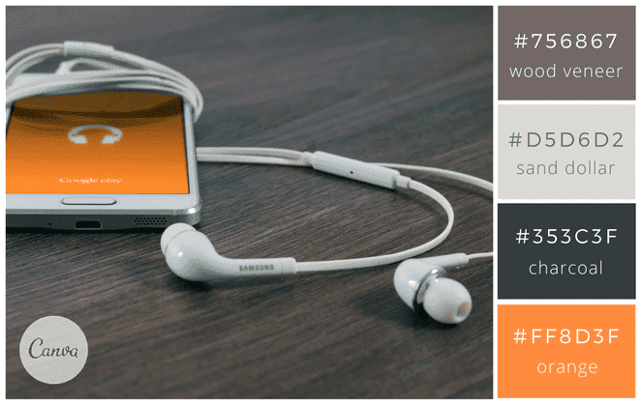
 |  |  |  |  |  |  |  |  |  |  |  |  |  |  |  |  |  |  |  |  |  |  |  |  |  |  |  |  |  |  |  |  |  |  |  |  |  |  |  |  |  |  |  |  |  |  |  |  |  |  |  |  |  |  |  | 1
 |  |  |  |  |  |  |  |  |  |  |  |  |  |  |  |  |  |  |  |  |  |  |  |  |  |  |  |  |  |  |  |  |  |  |  |  |  |  |  |  |  |  |  |  |  |  |  |  |  |  |  |  |  |  |  | 1
 |  |  |  |  |  | #756867 |  |  |  |  |  |  |  |  |  |  |  |  |  |  |  |  |  |  |  |  |  |  |  |  |  |  |  |  |  |  |  |  |  |  |  |  |  |  |  |  |  |  |  |  |  |  |  |  |  | 1
 |  |  |  |  |  | #d5d6d2 |  |  |  |  |  |  |  |  |  |  |  |  |  |  |  |  |  |  |  |  |  |  |  |  |  |  |  |  |  |  |  |  |  |  |  |  |  |  |  |  |  |  |  |  |  |  |  |  |  | 1
 |  |  |  |  |  | #353c3f |  |  |  |  |  |  |  |  |  |  |  |  |  |  |  |  |  |  |  |  |  |  |  |  |  |  |  |  |  |  |  |  |  |  |  |  |  |  |  |  |  |  |  |  |  |  |  |  |  | 1
 |  |  |  |  |  | #ff8d3f |  |  |  |  |  |  |  |  |  |  |  |  |  |  |  |  |  |  |  |  |  |  |  |  |  |  |  |  |  |  |  |  |  |  |  |  |  |  |  |  |  |  |  |  |  |  |  |  |  | 1
 |  |  |  |  |  |  |  |  |  |  |  |  |  |  |  |  |  |  |  |  |  |  |  |  |  |  |  |  |  |  |  |  |  |  |  |  |  |  |  |  |  |  |  |  |  |  |  |  |  |  |  |  |  |  |  | 1
 |  |  |  |  |  |  |  |  |  |  |  |  |  |  |  |  |  |  |  |  |  |  |  |  |  |  |  |  |  |  |  |  |  |  |  |  |  |  |  |  |  |  |  |  |  |  |  |  |  |  |  |  |  |  |  | 1
 |  |  |  |  |  |  |  |  |  |  |  |  |  |  |  |  |  |  |  |  |  |  |  |  |  |  |  |  |  |  |  |  |  |  |  |  |  |  |  |  |  |  |  |  |  |  |  |  |  |  |  |  |  |  |  | 1
 |  |  |  |  |  |  |  |  |  |  |  |  |  |  |  |  |  |  |  |  |  |  |  |  |  |  |  |  |  |  |  |  |  |  |  |  |  |  |  |  |  |  |  |  |  |  |  |  |  |  |  |  |  |  |  | 1
 |  |  |  |  |  |  |  |  |  |  |  |  |  |  |  |  |  |  |  |  |  |  |  |  |  |  |  |  |  |  |  |  |  |  |  |  |  |  |  |  |  |  |  |  |  |  |  |  |  |  |  |  |  |  |  | 1
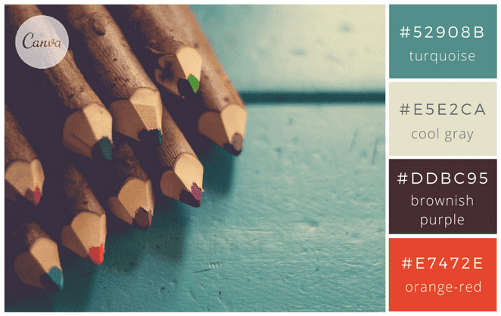
 |  |  |  |  |  |  |  |  |  |  |  |  |  |  |  |  |  |  |  |  |  |  |  |  |  |  |  |  |  |  |  |  |  |  |  |  |  |  |  |  |  |  |  |  |  |  |  |  |  |  |  |  |  |  |  | 1
 |  |  |  |  |  |  |  |  |  |  |  |  |  |  |  |  |  |  |  |  |  |  |  |  |  |  |  |  |  |  |  |  |  |  |  |  |  |  |  |  |  |  |  |  |  |  |  |  |  |  |  |  |  |  |  | 1
 |  |  |  |  |  | #52908b |  |  |  |  |  |  |  |  |  |  |  |  |  |  |  |  |  |  |  |  |  |  |  |  |  |  |  |  |  |  |  |  |  |  |  |  |  |  |  |  |  |  |  |  |  |  |  |  |  | 1
 |  |  |  |  |  | #e5e2ca |  |  |  |  |  |  |  |  |  |  |  |  |  |  |  |  |  |  |  |  |  |  |  |  |  |  |  |  |  |  |  |  |  |  |  |  |  |  |  |  |  |  |  |  |  |  |  |  |  | 1
 |  |  |  |  |  | #ddbc95 |  |  |  |  |  |  |  |  |  |  |  |  |  |  |  |  |  |  |  |  |  |  |  |  |  |  |  |  |  |  |  |  |  |  |  |  |  |  |  |  |  |  |  |  |  |  |  |  |  | 1
 |  |  |  |  |  | #e7472e |  |  |  |  |  |  |  |  |  |  |  |  |  |  |  |  |  |  |  |  |  |  |  |  |  |  |  |  |  |  |  |  |  |  |  |  |  |  |  |  |  |  |  |  |  |  |  |  |  | 1
 |  |  |  |  |  | #ddbc95 impossible sur excel |  |  |  |  |  |  |  |  |  |  |  |  |  |  |  |  |  |  |  |  |  |  |  |  |  |  |  |  |  |  |  |  |  |  |  |  |  |  |  |  |  |  |  |  |  |  |  |  |  | 1
 |  |  |  |  |  |  |  |  |  |  |  |  |  |  |  |  |  |  |  |  |  |  |  |  |  |  |  |  |  |  |  |  |  |  |  |  |  |  |  |  |  |  |  |  |  |  |  |  |  |  |  |  |  |  |  | 1
 |  |  |  |  |  |  |  |  |  |  |  |  |  |  |  |  |  |  |  |  |  |  |  |  |  |  |  |  |  |  |  |  |  |  |  |  |  |  |  |  |  |  |  |  |  |  |  |  |  |  |  |  |  |  |  | 1
 |  |  |  |  |  |  |  |  |  |  |  |  |  |  |  |  |  |  |  |  |  |  |  |  |  |  |  |  |  |  |  |  |  |  |  |  |  |  |  |  |  |  |  |  |  |  |  |  |  |  |  |  |  |  |  | 1
 |  |  |  |  |  |  |  |  |  |  |  |  |  |  |  |  |  |  |  |  |  |  |  |  |  |  |  |  |  |  |  |  |  |  |  |  |  |  |  |  |  |  |  |  |  |  |  |  |  |  |  |  |  |  |  | 1
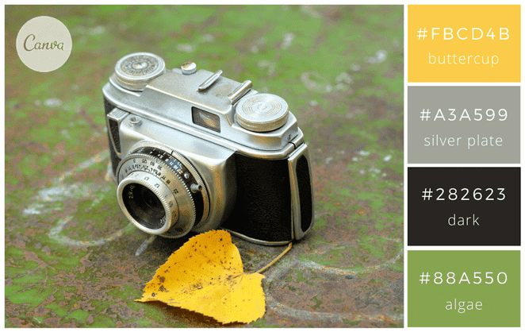
 |  |  |  |  |  |  |  |  |  |  |  |  |  |  |  |  |  |  |  |  |  |  |  |  |  |  |  |  |  |  |  |  |  |  |  |  |  |  |  |  |  |  |  |  |  |  |  |  |  |  |  |  |  |  |  | 1
 |  |  |  |  |  |  |  |  |  |  |  |  |  |  |  |  |  |  |  |  |  |  |  |  |  |  |  |  |  |  |  |  |  |  |  |  |  |  |  |  |  |  |  |  |  |  |  |  |  |  |  |  |  |  |  | 1
 |  |  |  |  |  | #fbcd4b |  |  |  |  |  |  |  |  |  |  |  |  |  |  |  |  |  |  |  |  |  |  |  |  |  |  |  |  |  |  |  |  |  |  |  |  |  |  |  |  |  |  |  |  |  |  |  |  |  | 1
 |  |  |  |  |  | #a3a599 |  |  |  |  |  |  |  |  |  |  |  |  |  |  |  |  |  |  |  |  |  |  |  |  |  |  |  |  |  |  |  |  |  |  |  |  |  |  |  |  |  |  |  |  |  |  |  |  |  | 1
 |  |  |  |  |  | #282623 |  |  |  |  |  |  |  |  |  |  |  |  |  |  |  |  |  |  |  |  |  |  |  |  |  |  |  |  |  |  |  |  |  |  |  |  |  |  |  |  |  |  |  |  |  |  |  |  |  | 1
 |  |  |  |  |  | #88a550 |  |  |  |  |  |  |  |  |  |  |  |  |  |  |  |  |  |  |  |  |  |  |  |  |  |  |  |  |  |  |  |  |  |  |  |  |  |  |  |  |  |  |  |  |  |  |  |  |  | 1
 |  |  |  |  |  |  |  |  |  |  |  |  |  |  |  |  |  |  |  |  |  |  |  |  |  |  |  |  |  |  |  |  |  |  |  |  |  |  |  |  |  |  |  |  |  |  |  |  |  |  |  |  |  |  |  | 1
 |  |  |  |  |  |  |  |  |  |  |  |  |  |  |  |  |  |  |  |  |  |  |  |  |  |  |  |  |  |  |  |  |  |  |  |  |  |  |  |  |  |  |  |  |  |  |  |  |  |  |  |  |  |  |  | 1
 |  |  |  |  |  |  |  |  |  |  |  |  |  |  |  |  |  |  |  |  |  |  |  |  |  |  |  |  |  |  |  |  |  |  |  |  |  |  |  |  |  |  |  |  |  |  |  |  |  |  |  |  |  |  |  | 1
 |  |  |  |  |  |  |  |  |  |  |  |  |  |  |  |  |  |  |  |  |  |  |  |  |  |  |  |  |  |  |  |  |  |  |  |  |  |  |  |  |  |  |  |  |  |  |  |  |  |  |  |  |  |  |  | 1
 | https://99designs.fr/blog/inspiration-graphique/combinaisons-de-couleurs/ |  |  |  |  |  |  |  |  |  |  |  |  |  |  |  |  |  |  |  |  |  |  |  |  |  |  |  |  |  |  |  |  |  |  |  |  |  |  |  |  |  |  |  |  |  |  |  |  |  |  |  |  |  |  | 1
 |  |  |  |  |  |  |  |  |  |  |  |  |  |  |  |  |  |  |  |  |  |  |  |  |  |  |  |  |  |  |  |  |  |  |  |  |  |  |  |  |  |  |  |  |  |  |  |  |  |  |  |  |  |  |  | 1
 |  |  |  |  |  |  |  |  |  |  |  |  |  |  |  |  |  |  |  |  |  |  |  |  |  |  |  |  |  |  |  |  |  |  |  |  |  |  |  |  |  |  |  |  |  |  |  |  |  |  |  |  |  |  |  | 1
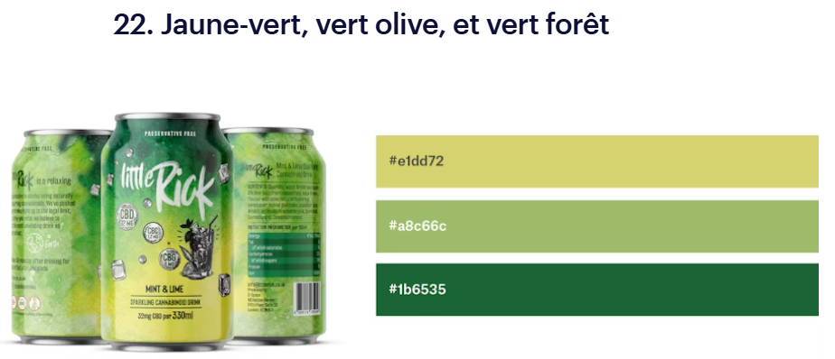
 |  |  |  |  |  |  |  |  |  |  |  |  |  |  |  |  |  |  |  |  |  |  |  |  |  |  |  |  |  |  |  |  |  |  |  |  |  |  |  |  |  |  |  |  |  |  |  |  |  |  |  |  |  |  |  | 1
 |  |  |  |  |  |  |  |  |  |  |  |  |  |  |  |  |  |  |  |  |  |  |  |  |  |  |  |  |  |  |  |  |  |  |  |  |  |  |  |  |  |  |  |  |  |  |  |  |  |  |  |  |  |  |  | 1
 |  |  |  |  |  | #e1dd72 jaune-vert |  |  |  |  |  |  |  |  |  |  |  |  |  |  |  |  |  |  |  |  |  |  |  |  |  |  |  |  |  |  |  |  |  |  |  |  |  |  |  |  |  |  |  |  |  |  |  |  |  | 1
 |  |  |  |  |  | #a8c66c vert olive |  |  |  |  |  |  |  |  |  |  |  |  |  |  |  |  |  |  |  |  |  |  |  |  |  |  |  |  |  |  |  |  |  |  |  |  |  |  |  |  |  |  |  |  |  |  |  |  |  | 1
 |  |  |  |  |  | #1b6535 vert forêt |  |  |  |  |  |  |  |  |  |  |  |  |  |  |  |  |  |  |  |  |  |  |  |  |  |  |  |  |  |  |  |  |  |  |  |  |  |  |  |  |  |  |  |  |  |  |  |  |  | 1
 |  |  |  |  |  |  |  |  |  |  |  |  |  |  |  |  |  |  |  |  |  |  |  |  |  |  |  |  |  |  |  |  |  |  |  |  |  |  |  |  |  |  |  |  |  |  |  |  |  |  |  |  |  |  |  | 1
 |  |  |  |  |  |  |  |  |  |  |  |  |  |  |  |  |  |  |  |  |  |  |  |  |  |  |  |  |  |  |  |  |  |  |  |  |  |  |  |  |  |  |  |  |  |  |  |  |  |  |  |  |  |  |  | 1
 |  |  |  |  |  |  |  |  |  |  |  |  |  |  |  |  |  |  |  |  |  |  |  |  |  |  |  |  |  |  |  |  |  |  |  |  |  |  |  |  |  |  |  |  |  |  |  |  |  |  |  |  |  |  |  | 1
 |  |  |  |  |  |  |  |  |  |  |  |  |  |  |  |  |  |  |  |  |  |  |  |  |  |  |  |  |  |  |  |  |  |  |  |  |  |  |  |  |  |  |  |  |  |  |  |  |  |  |  |  |  |  |  | 1
 |  |  |  |  |  |  |  |  |  |  |  |  |  |  |  |  |  |  |  |  |  |  |  |  |  |  |  |  |  |  |  |  |  |  |  |  |  |  |  |  |  |  |  |  |  |  |  |  |  |  |  |  |  |  |  | 1
 |  |  |  |  |  |  |  |  |  |  |  |  |  |  |  |  |  |  |  |  |  |  |  |  |  |  |  |  |  |  |  |  |  |  |  |  |  |  |  |  |  |  |  |  |  |  |  |  |  |  |  |  |  |  |  | 1
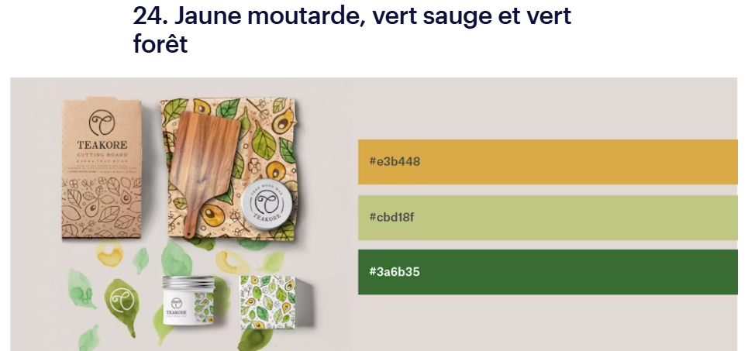
 |  |  |  |  |  |  |  |  |  |  |  |  |  |  |  |  |  |  |  |  |  |  |  |  |  |  |  |  |  |  |  |  |  |  |  |  |  |  |  |  |  |  |  |  |  |  |  |  |  |  |  |  |  |  |  | 1
 |  |  |  |  |  |  |  |  |  |  |  |  |  |  |  |  |  |  |  |  |  |  |  |  |  |  |  |  |  |  |  |  |  |  |  |  |  |  |  |  |  |  |  |  |  |  |  |  |  |  |  |  |  |  |  | 1
 |  |  |  |  |  | #e3b448 jaune moutarde |  |  |  |  |  |  |  |  |  |  |  |  |  |  |  |  |  |  |  |  |  |  |  |  |  |  |  |  |  |  |  |  |  |  |  |  |  |  |  |  |  |  |  |  |  |  |  |  |  | 1
 |  |  |  |  |  | #cbd18f vert sauge |  |  |  |  |  |  |  |  |  |  |  |  |  |  |  |  |  |  |  |  |  |  |  |  |  |  |  |  |  |  |  |  |  |  |  |  |  |  |  |  |  |  |  |  |  |  |  |  |  | 1
 |  |  |  |  |  | #3a6b35 vert forêt |  |  |  |  |  |  |  |  |  |  |  |  |  |  |  |  |  |  |  |  |  |  |  |  |  |  |  |  |  |  |  |  |  |  |  |  |  |  |  |  |  |  |  |  |  |  |  |  |  | 1
 |  |  |  |  |  |  |  |  |  |  |  |  |  |  |  |  |  |  |  |  |  |  |  |  |  |  |  |  |  |  |  |  |  |  |  |  |  |  |  |  |  |  |  |  |  |  |  |  |  |  |  |  |  |  |  | 1
 |  |  |  |  |  |  |  |  |  |  |  |  |  |  |  |  |  |  |  |  |  |  |  |  |  |  |  |  |  |  |  |  |  |  |  |  |  |  |  |  |  |  |  |  |  |  |  |  |  |  |  |  |  |  |  | 1
 |  |  |  |  |  |  |  |  |  |  |  |  |  |  |  |  |  |  |  |  |  |  |  |  |  |  |  |  |  |  |  |  |  |  |  |  |  |  |  |  |  |  |  |  |  |  |  |  |  |  |  |  |  |  |  | 1
 |  |  |  |  |  |  |  |  |  |  |  |  |  |  |  |  |  |  |  |  |  |  |  |  |  |  |  |  |  |  |  |  |  |  |  |  |  |  |  |  |  |  |  |  |  |  |  |  |  |  |  |  |  |  |  | 1
 |  |  |  |  |  |  |  |  |  |  |  |  |  |  |  |  |  |  |  |  |  |  |  |  |  |  |  |  |  |  |  |  |  |  |  |  |  |  |  |  |  |  |  |  |  |  |  |  |  |  |  |  |  |  |  | 1
 |  |  |  |  |  |  |  |  |  |  |  |  |  |  |  |  |  |  |  |  |  |  |  |  |  |  |  |  |  |  |  |  |  |  |  |  |  |  |  |  |  |  |  |  |  |  |  |  |  |  |  |  |  |  |  | 1
 |  |  |  |  |  |  |  |  |  |  |  |  |  |  |  |  |  |  |  |  |  |  |  |  |  |  |  |  |  |  |  |  |  |  |  |  |  |  |  |  |  |  |  |  |  |  |  |  |  |  |  |  |  |  |  | 1
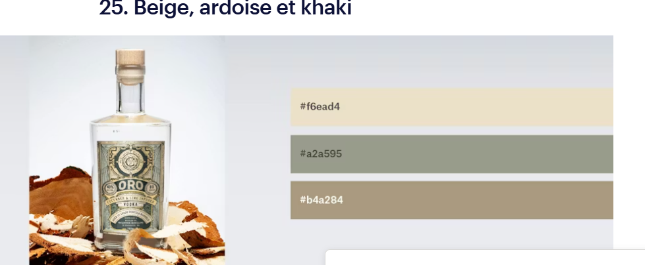
 |  |  |  |  |  |  |  |  |  |  |  |  |  |  |  |  |  |  |  |  |  |  |  |  |  |  |  |  |  |  |  |  |  |  |  |  |  |  |  |  |  |  |  |  |  |  |  |  |  |  |  |  |  |  |  | 1
 |  |  |  |  |  | #f6ead4 beige |  |  |  |  |  |  |  |  |  |  |  |  |  |  |  |  |  |  |  |  |  |  |  |  |  |  |  |  |  |  |  |  |  |  |  |  |  |  |  |  |  |  |  |  |  |  |  |  |  | 1
 |  |  |  |  |  | #a2a595 ardoise |  |  |  |  |  |  |  |  |  |  |  |  |  |  |  |  |  |  |  |  |  |  |  |  |  |  |  |  |  |  |  |  |  |  |  |  |  |  |  |  |  |  |  |  |  |  |  |  |  | 1
 |  |  |  |  |  | #b4a284 khaki |  |  |  |  |  |  |  |  |  |  |  |  |  |  |  |  |  |  |  |  |  |  |  |  |  |  |  |  |  |  |  |  |  |  |  |  |  |  |  |  |  |  |  |  |  |  |  |  |  | 1
 |  |  |  |  |  |  |  |  |  |  |  |  |  |  |  |  |  |  |  |  |  |  |  |  |  |  |  |  |  |  |  |  |  |  |  |  |  |  |  |  |  |  |  |  |  |  |  |  |  |  |  |  |  |  |  | 1
 |  |  |  |  |  |  |  |  |  |  |  |  |  |  |  |  |  |  |  |  |  |  |  |  |  |  |  |  |  |  |  |  |  |  |  |  |  |  |  |  |  |  |  |  |  |  |  |  |  |  |  |  |  |  |  | 1
 |  |  |  |  |  |  |  |  |  |  |  |  |  |  |  |  |  |  |  |  |  |  |  |  |  |  |  |  |  |  |  |  |  |  |  |  |  |  |  |  |  |  |  |  |  |  |  |  |  |  |  |  |  |  |  | 1
 |  |  |  |  |  |  |  |  |  |  |  |  |  |  |  |  |  |  |  |  |  |  |  |  |  |  |  |  |  |  |  |  |  |  |  |  |  |  |  |  |  |  |  |  |  |  |  |  |  |  |  |  |  |  |  | 1
 |  |  |  |  |  |  |  |  |  |  |  |  |  |  |  |  |  |  |  |  |  |  |  |  |  |  |  |  |  |  |  |  |  |  |  |  |  |  |  |  |  |  |  |  |  |  |  |  |  |  |  |  |  |  |  | 1
 |  |  |  |  |  |  |  |  |  |  |  |  |  |  |  |  |  |  |  |  |  |  |  |  |  |  |  |  |  |  |  |  |  |  |  |  |  |  |  |  |  |  |  |  |  |  |  |  |  |  |  |  |  |  |  | 1
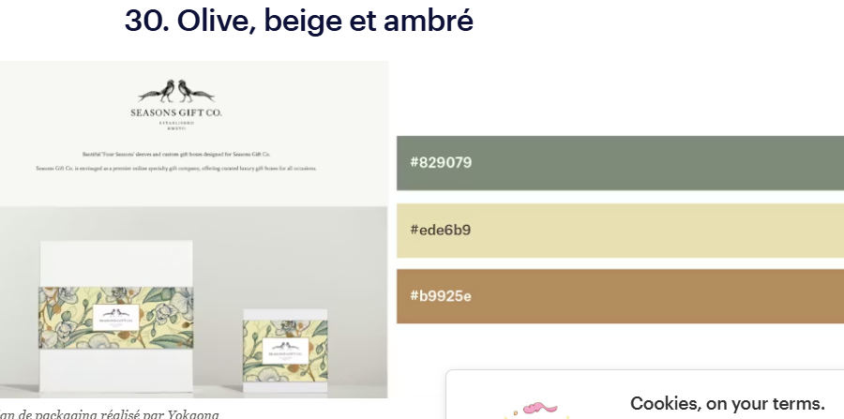
 |  |  |  |  |  |  |  |  |  |  |  |  |  |  |  |  |  |  |  |  |  |  |  |  |  |  |  |  |  |  |  |  |  |  |  |  |  |  |  |  |  |  |  |  |  |  |  |  |  |  |  |  |  |  |  | 1
 |  |  |  |  |  |  |  |  |  |  |  |  |  |  |  |  |  |  |  |  |  |  |  |  |  |  |  |  |  |  |  |  |  |  |  |  |  |  |  |  |  |  |  |  |  |  |  |  |  |  |  |  |  |  |  | 1
 |  |  |  |  |  | #829079 olive |  |  |  |  |  |  |  |  |  |  |  |  |  |  |  |  |  |  |  |  |  |  |  |  |  |  |  |  |  |  |  |  |  |  |  |  |  |  |  |  |  |  |  |  |  |  |  |  |  | 1
 |  |  |  |  |  | #ede6b9 beige |  |  |  |  |  |  |  |  |  |  |  |  |  |  |  |  |  |  |  |  |  |  |  |  |  |  |  |  |  |  |  |  |  |  |  |  |  |  |  |  |  |  |  |  |  |  |  |  |  | 1
 |  |  |  |  |  | #b9925e ambré |  |  |  |  |  |  |  |  |  |  |  |  |  |  |  |  |  |  |  |  |  |  |  |  |  |  |  |  |  |  |  |  |  |  |  |  |  |  |  |  |  |  |  |  |  |  |  |  |  | 1
 |  |  |  |  |  |  |  |  |  |  |  |  |  |  |  |  |  |  |  |  |  |  |  |  |  |  |  |  |  |  |  |  |  |  |  |  |  |  |  |  |  |  |  |  |  |  |  |  |  |  |  |  |  |  |  | 1
 |  |  |  |  |  |  |  |  |  |  |  |  |  |  |  |  |  |  |  |  |  |  |  |  |  |  |  |  |  |  |  |  |  |  |  |  |  |  |  |  |  |  |  |  |  |  |  |  |  |  |  |  |  |  |  | 1
 |  |  |  |  |  |  |  |  |  |  |  |  |  |  |  |  |  |  |  |  |  |  |  |  |  |  |  |  |  |  |  |  |  |  |  |  |  |  |  |  |  |  |  |  |  |  |  |  |  |  |  |  |  |  |  | 1
 |  |  |  |  |  |  |  |  |  |  |  |  |  |  |  |  |  |  |  |  |  |  |  |  |  |  |  |  |  |  |  |  |  |  |  |  |  |  |  |  |  |  |  |  |  |  |  |  |  |  |  |  |  |  |  | 1
 |  |  |  |  |  |  |  |  |  |  |  |  |  |  |  |  |  |  |  |  |  |  |  |  |  |  |  |  |  |  |  |  |  |  |  |  |  |  |  |  |  |  |  |  |  |  |  |  |  |  |  |  |  |  |  | 1
 |  |  |  |  |  |  |  |  |  |  |  |  |  |  |  |  |  |  |  |  |  |  |  |  |  |  |  |  |  |  |  |  |  |  |  |  |  |  |  |  |  |  |  |  |  |  |  |  |  |  |  |  |  |  |  | 1
 |  |  |  |  |  |  |  |  |  |  |  |  |  |  |  |  |  |  |  |  |  |  |  |  |  |  |  |  |  |  |  |  |  |  |  |  |  |  |  |  |  |  |  |  |  |  |  |  |  |  |  |  |  |  |  | 1
 |  |  |  |  |  |  |  |  |  |  |  |  |  |  |  |  |  |  |  |  |  |  |  |  |  |  |  |  |  |  |  |  |  |  |  |  |  |  |  |  |  |  |  |  |  |  |  |  |  |  |  |  |  |  |  | 1
 |  |  |  |  |  | # |  |  |  |  |  |  |  |  |  |  |  |  |  |  |  |  |  |  |  |  |  |  |  |  |  |  |  |  |  |  |  |  |  |  |  |  |  |  |  |  |  |  |  |  |  |  |  |  |  | 1
 |  |  |  |  |  | # |  |  |  |  |  |  |  |  |  |  |  |  |  |  |  |  |  |  |  |  |  |  |  |  |  |  |  |  |  |  |  |  |  |  |  |  |  |  |  |  |  |  |  |  |  |  |  |  |  | 1
 |  |  |  |  |  | # |  |  |  |  |  |  |  |  |  |  |  |  |  |  |  |  |  |  |  |  |  |  |  |  |  |  |  |  |  |  |  |  |  |  |  |  |  |  |  |  |  |  |  |  |  |  |  |  |  | 1
 |  |  |  |  |  | # |  |  |  |  |  |  |  |  |  |  |  |  |  |  |  |  |  |  |  |  |  |  |  |  |  |  |  |  |  |  |  |  |  |  |  |  |  |  |  |  |  |  |  |  |  |  |  |  |  | 1
 |  |  |  |  |  |  |  |  |  |  |  |  |  |  |  |  |  |  |  |  |  |  |  |  |  |  |  |  |  |  |  |  |  |  |  |  |  |  |  |  |  |  |  |  |  |  |  |  |  |  |  |  |  |  |  | 1
 |  |  |  |  |  |  |  |  |  |  |  |  |  |  |  |  |  |  |  |  |  |  |  |  |  |  |  |  |  |  |  |  |  |  |  |  |  |  |  |  |  |  |  |  |  |  |  |  |  |  |  |  |  |  |  | 1
 |  |  |  |  |  |  |  |  |  |  |  |  |  |  |  |  |  |  |  |  |  |  |  |  |  |  |  |  |  |  |  |  |  |  |  |  |  |  |  |  |  |  |  |  |  |  |  |  |  |  |  |  |  |  |  | 1
 |  |  |  |  |  |  |  |  |  |  |  |  |  |  |  |  |  |  |  |  |  |  |  |  |  |  |  |  |  |  |  |  |  |  |  |  |  |  |  |  |  |  |  |  |  |  |  |  |  |  |  |  |  |  |  | FIN
1 | 1 | 1 | 1 | 1 | 1 | 1 | 1 | 1 | 1 | 1 | 1 | 1 | 1 | 1 | 1 | 1 | 1 | 1 | 1 | 1 | 1 | 1 | 1 | 1 | 1 | 1 | 1 | 1 | 1 | 1 | 1 | 1 | 1 | 1 | 1 | 1 | 1 | 1 | 1 | 1 | 1 | 1 | 1 | 1 | 1 | 1 | 1 | 1 | 1 | 1 | 1 | 1 | 1 | 1 | 1 | BE302 |  | BG302

